Прайс
 |  |  | ПРАЙС ЛИСТ |  | г. Москва, Партийный переулок, дом 1, м Серпуховская
 |  |  |  |  | 8 800 777 06 94 звонок по России бесплатный; +7 499 755-97-35
 |  |  |  |  | info@supershapka.ru
 |  |  |  |  | http://supershapka.ru
№ | Изображение | Артикул | Наименование | Цена | Скидка на товар | Цена со скидкой | Количество | Сумма | Остаток на складе | Состав | Марка | Пол | Тонкая/ двойная/флис | Размер
Brand69
Женская коллекция
1 | 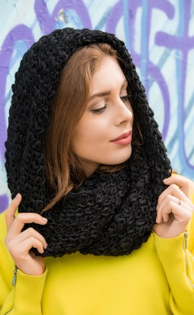 | 71600200 | Angy снуд (02 черный) | 598 | 0% | 598 |  | 0 | 28 | 30%Шерсть,70%Полиакрил | Brand69 | Жен | Одинарная вязка | 74х45 см
2 |  | 71604200 | Angy снуд (42 т.синий) | 598 | 0% | 598 |  | 0 | 32 | 30%Шерсть,70%Полиакрил | Brand69 | Жен | Одинарная вязка | 74х45 см
3 |  | 71604500 | Angy снуд (45 св.серый) | 598 | 0% | 598 |  | 0 | 68 | 30%Шерсть,70%Полиакрил | Brand69 | Жен | Одинарная вязка | 74х45 см
4 |  | 71604600 | Angy снуд (46 серый) | 598 | 0% | 598 |  | 0 | 67 | 30%Шерсть,70%Полиакрил | Brand69 | Жен | Одинарная вязка | 74х45 см
5 |  | 71580100 | Bekka шапка (01 белый) | 633 | 0% | 633 |  | 0 | 63 | 30%Шерсть,70%Полиакрил | Brand69 | Жен | Флисовая подкладка | 54-58 см
6 |  | 71581700 | Bekka шапка (17 св.беж) | 633 | 0% | 633 |  | 0 | 28 | 30%Шерсть,70%Полиакрил | Brand69 | Жен | Флисовая подкладка | 54-58 см
7 |  | 71584500 | Bekka шапка (45 св.серый) | 633 | 0% | 633 |  | 0 | 41 | 30%Шерсть,70%Полиакрил | Brand69 | Жен | Флисовая подкладка | 54-58 см
8 |  | 71585300 | Bekka шапка (53 кофе) | 633 | 0% | 633 |  | 0 | 14 | 80%Акрил, 20%Шерсть | Brand69 | Жен | Флисовая подкладка | 54-58 см
9 |  | 71588800 | Bekka шапка (88 синий) | 633 | 0% | 633 |  | 0 | 21 | 30%Шерсть,70%Полиакрил | Brand69 | Жен | Флисовая подкладка | 54-58 см
10 | 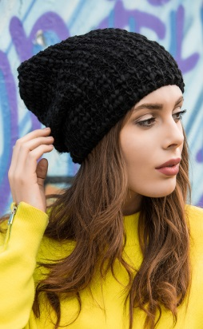 | 71590200 | Ernesta шапка (02 черный) | 311 | 0% | 311 |  | 0 | 12 | 30%Шерсть,70%Полиакрил | Brand69 | Жен | Одинарная вязка | 54-58 см
11 |  | 71594200 | Ernesta шапка (42 т.синий) | 311 | 0% | 311 |  | 0 | 45 | 30%Шерсть,70%Полиакрил | Brand69 | Жен | Одинарная вязка | 54-58 см
12 |  | 71594500 | Ernesta шапка (45 св.серый) | 311 | 0% | 311 |  | 0 | 122 | 30%Шерсть,70%Полиакрил | Brand69 | Жен | Одинарная вязка | 54-58 см
13 |  | 71594600 | Ernesta шапка (46 серый) | 311 | 0% | 311 |  | 0 | 48 | 30%Шерсть,70%Полиакрил | Brand69 | Жен | Одинарная вязка | 54-58 см
14 | 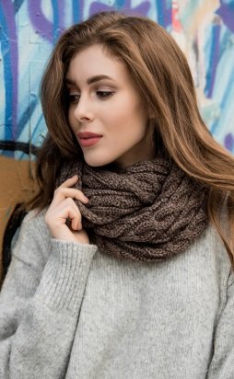 | 71570200 | Mirchana снуд (02 черный) | 598 | 0% | 598 |  | 0 | 48 | 30%Шерсть,70%Полиакрил | Brand69 | Жен | Одинарная вязка | 58х32 см
15 |  | 71571700 | Mirchana снуд (17 св.беж) | 598 | 0% | 598 |  | 0 | 147 | 30%Шерсть,70%Полиакрил | Brand69 | Жен | Одинарная вязка | 58х32 см
16 |  | 71574500 | Mirchana снуд (45 св.серый) | 598 | 0% | 598 |  | 0 | 99 | 30%Шерсть,70%Полиакрил | Brand69 | Жен | Одинарная вязка | 58х32 см
17 |  | 71574600 | Mirchana снуд (46 серый) | 598 | 0% | 598 |  | 0 | 98 | 30%Шерсть,70%Полиакрил | Brand69 | Жен | Одинарная вязка | 58х32 см
18 |  | 71574700 | Mirchana снуд (47 т.серый) | 598 | 0% | 598 |  | 0 | 47 | 30%Шерсть,70%Полиакрил | Brand69 | Жен | Одинарная вязка | 58х32 см
19 |  | 71575300 | Mirchana снуд (53 кофе) | 598 | 0% | 598 |  | 0 | 198 | 30%Шерсть,70%Полиакрил | Brand69 | Жен | Одинарная вязка | 58х32 см
20 |  | 71576900 | Mirchana снуд (69 кремовый) | 598 | 0% | 598 |  | 0 | 148 | 30%Шерсть,70%Полиакрил | Brand69 | Жен | Одинарная вязка | 58х32 см
21 | 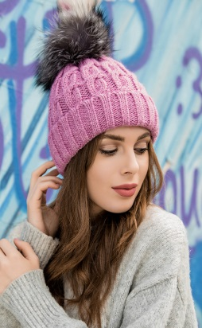 | 71550100 | Mirzela шапка (01 белый) | 437 | 0% | 437 |  | 0 | 105 | 30%Шерсть,70%Полиакрил | Brand69 | Жен | Флисовая подкладка | 54-58 см
22 |  | 71551700 | Mirzela шапка (17 св.беж) | 437 | 0% | 437 |  | 0 | 167 | 30%Шерсть,70%Полиакрил | Brand69 | Жен | Флисовая подкладка | 54-58 см
23 |  | 71554500 | Mirzela шапка (45 св.серый) | 437 | 0% | 437 |  | 0 | 155 | 30%Шерсть,70%Полиакрил | Brand69 | Жен | Флисовая подкладка | 54-58 см
24 |  | 71554600 | Mirzela шапка (46 серый) | 437 | 0% | 437 |  | 0 | 4 | 30%Шерсть,70%Полиакрил | Brand69 | Жен | Флисовая подкладка | 54-58 см
25 |  | 71558800 | Mirzela шапка (88 синий) | 437 | 0% | 437 |  | 0 | 72 | 30%Шерсть,70%Полиакрил | Brand69 | Жен | Флисовая подкладка | 54-58 см
26 |  | 71565300 | Zara снуд (53 кофе) | 610 | 0% | 610 |  | 0 | 27 | 30%Шерсть,70%Полиакрил | Brand69 | Жен | Одинарная вязка | 42х62 см
27 |  | 71566900 | Zara снуд (69 кремовый) | 610 | 0% | 610 |  | 0 | 28 | 30%Шерсть,70%Полиакрил | Brand69 | Жен | Одинарная вязка | 42х62 см
28 |  | 71568800 | Zara снуд (88 синий) | 610 | 0% | 610 |  | 0 | 28 | 30%Шерсть,70%Полиакрил | Brand69 | Жен | Одинарная вязка | 42х62 см
Коллекция унисекс
29 | 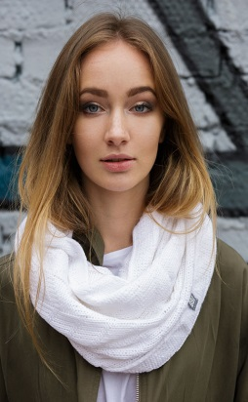 | 61500100 | Anita снуд (01 белый) | 495 | 0% | 495 |  | 0 | 16 | 100%Полиакрил | Brand69 | Унисекс | Одинарная вязка | Универсальный
30 |  | 61500200 | Anita снуд (02 черный) | 495 | 0% | 495 |  | 0 | 1 | 100%Полиакрил | Brand69 | Унисекс | Одинарная вязка | Универсальный
31 |  | 61500600 | Anita снуд (06 фуксия) | 495 | 0% | 495 |  | 0 | 5 | 100%Полиакрил | Brand69 | Унисекс | Одинарная вязка | Универсальный
32 |  | 61501700 | Anita снуд (17 св.беж) | 495 | 0% | 495 |  | 0 | 1 | 100%Полиакрил | Brand69 | Унисекс | Одинарная вязка | Универсальный
33 |  | 61502800 | Anita снуд (28 бирюза) | 495 | 0% | 495 |  | 0 | 2 | 100%Полиакрил | Brand69 | Унисекс | Одинарная вязка | Универсальный
34 |  | 61504700 | Anita снуд (47 т.серый) | 495 | 0% | 495 |  | 0 | 41 | 100%Полиакрил | Brand69 | Унисекс | Одинарная вязка | Универсальный
35 |  | 61504900 | Anita снуд (49 т.золото) | 495 | 0% | 495 |  | 0 | 2 | 100%Полиакрил | Brand69 | Унисекс | Одинарная вязка | Универсальный
36 |  | 61507700 | Anita снуд (77 кофе с молоком) | 495 | 0% | 495 |  | 0 | 21 | 100%Полиакрил | Brand69 | Унисекс | Одинарная вязка | Универсальный
37 |  | 61508500 | Anita снуд (85 малиновый) | 495 | 0% | 495 |  | 0 | 22 | 100%Полиакрил | Brand69 | Унисекс | Одинарная вязка | Универсальный
38 | 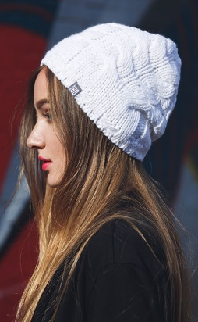 | 61260100 | Anri 1 шапка (01 белый) | 319 | 0% | 319 |  | 0 | 54 | 100%Полиакрил | Brand69 | Унисекс | Флисовая подкладка | 54-58 см
39 |  | 61260200 | Anri 1 шапка (02 черный) | 319 | 0% | 319 |  | 0 | 31 | 100%Полиакрил | Brand69 | Унисекс | Флисовая подкладка | 54-58 см
40 |  | 61260300 | Anri 1 шапка (03 молоко) | 319 | 0% | 319 |  | 0 | 17 | 100%Полиакрил | Brand69 | Унисекс | Флисовая подкладка | 54-58 см
41 |  | 61264100 | Anri 1 шапка (41 ярк. синий) | 319 | 0% | 319 |  | 0 | 2 | 100%Полиакрил | Brand69 | Унисекс | Флисовая подкладка | 54-58 см
42 |  | 61264200 | Anri 1 шапка (42 т.синий) | 319 | 0% | 319 |  | 0 | 5 | 100%Полиакрил | Brand69 | Унисекс | Флисовая подкладка | 54-58 см
43 |  | 61264500 | Anri 1 шапка (45 св.серый) | 319 | 0% | 319 |  | 0 | 47 | 100%Полиакрил | Brand69 | Унисекс | Флисовая подкладка | 54-58 см
44 |  | 61264700 | Anri 1 шапка (47 т.серый) | 319 | 0% | 319 |  | 0 | 55 | 100%Полиакрил | Brand69 | Унисекс | Флисовая подкладка | 54-58 см
45 |  | 61264900 | Anri 1 шапка (49 т.золото) | 319 | 0% | 319 |  | 0 | 43 | 100%Полиакрил | Brand69 | Унисекс | Флисовая подкладка | 54-58 см
46 |  | 61268200 | Anri 1 шапка (82 св. вишня) | 319 | 0% | 319 |  | 0 | 15 | 100%Полиакрил | Brand69 | Унисекс | Флисовая подкладка | 54-58 см
47 |  | 61268500 | Anri 1 шапка (85 малиновый) | 319 | 0% | 319 |  | 0 | 39 | 100%Полиакрил | Brand69 | Унисекс | Флисовая подкладка | 54-58 см
48 | 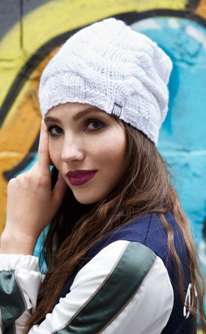 | 61270100 | Anri 2 шапка (01 белый) | 319 | 0% | 319 |  | 0 | 17 | 100%Полиакрил | Brand69 | Унисекс | Флисовая подкладка | 54-58 см
49 |  | 61270200 | Anri 2 шапка (02 черный) | 319 | 0% | 319 |  | 0 | 65 | 100%Полиакрил | Brand69 | Унисекс | Флисовая подкладка | 54-58 см
50 |  | 61270300 | Anri 2 шапка (03 молоко) | 319 | 0% | 319 |  | 0 | 6 | 100%Полиакрил | Brand69 | Унисекс | Флисовая подкладка | 54-58 см
51 |  | 61271700 | Anri 2 шапка (17 св.беж) | 319 | 0% | 319 |  | 0 | 61 | 100%Полиакрил | Brand69 | Унисекс | Флисовая подкладка | 54-58 см
52 |  | 61274100 | Anri 2 шапка (41 ярк. синий) | 319 | 0% | 319 |  | 0 | 20 | 100%Полиакрил | Brand69 | Унисекс | Флисовая подкладка | 54-58 см
53 |  | 61274200 | Anri 2 шапка (42 т.синий) | 319 | 0% | 319 |  | 0 | 4 | 100%Полиакрил | Brand69 | Унисекс | Флисовая подкладка | 54-58 см
54 |  | 61274600 | Anri 2 шапка (46 серый) | 319 | 0% | 319 |  | 0 | 16 | 100%Полиакрил | Brand69 | Унисекс | Флисовая подкладка | 54-58 см
55 |  | 61274700 | Anri 2 шапка (47 т.серый) | 319 | 0% | 319 |  | 0 | 16 | 100%Полиакрил | Brand69 | Унисекс | Флисовая подкладка | 54-58 см
56 |  | 61274900 | Anri 2 шапка (49 т.золото) | 319 | 0% | 319 |  | 0 | 9 | 100%Полиакрил | Brand69 | Унисекс | Флисовая подкладка | 54-58 см
57 |  | 61275300 | Anri 2 шапка (53 кофе) | 319 | 0% | 319 |  | 0 | 80 | 100%Полиакрил | Brand69 | Унисекс | Флисовая подкладка | 54-58 см
58 |  | 61278500 | Anri 2 шапка (85 малиновый) | 319 | 0% | 319 |  | 0 | 19 | 100%Полиакрил | Brand69 | Унисекс | Флисовая подкладка | 54-58 см
59 | 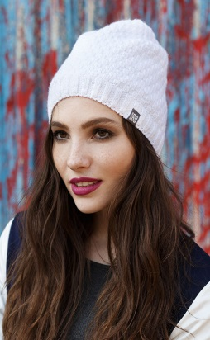 | 61490100 | Dora шапка (01 белый) | 308 | 0% | 308 |  | 0 | 9 | 100%Полиакрил | Brand69 | Унисекс | Флисовая подкладка | 54-58 см
60 |  | 61494285 | Dora шапка (42 т.синий, 85 малиновый) | 308 | 0% | 308 |  | 0 | 3 | 100%Полиакрил | Brand69 | Унисекс | Флисовая подкладка | 54-58 см
61 |  | 61494700 | Dora шапка (47 т.серый) | 308 | 0% | 308 |  | 0 | 45 | 100%Полиакрил | Brand69 | Унисекс | Флисовая подкладка | 54-58 см
62 |  | 61497700 | Dora шапка (77 кофе с молоком) | 308 | 0% | 308 |  | 0 | 21 | 100%Полиакрил | Brand69 | Унисекс | Флисовая подкладка | 54-58 см
63 |  | 61498200 | Dora шапка (82 св. вишня) | 308 | 0% | 308 |  | 0 | 1 | 100%Полиакрил | Brand69 | Унисекс | Флисовая подкладка | 54-58 см
64 |  | 61498500 | Dora шапка (85 малиновый) | 308 | 0% | 308 |  | 0 | 3 | 100%Полиакрил | Brand69 | Унисекс | Флисовая подкладка | 54-58 см
65 |  | 71200100 | Grey митенки (01 белый) | 252 | 0% | 252 |  | 0 | 1 | 100%Полиакрил | Brand69 | Унисекс | Одинарная вязка | Универсальный
66 |  | 71200200 | Grey митенки (02 черный) | 252 | 0% | 252 |  | 0 | 1 | 100%Полиакрил | Brand69 | Унисекс | Одинарная вязка | Универсальный
67 |  | 71204200 | Grey митенки (42 т.синий) | 252 | 0% | 252 |  | 0 | 1 | 100%Полиакрил | Brand69 | Унисекс | Одинарная вязка | Универсальный
68 |  | 71204500 | Grey митенки (45 св.серый) | 252 | 0% | 252 |  | 0 | 1 | 100%Полиакрил | Brand69 | Унисекс | Одинарная вязка | Универсальный
69 | 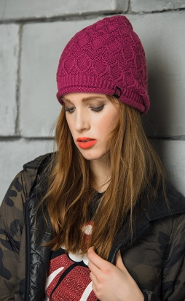 | 61520100 | Honey шапка (01 белый) | 319 | 0% | 319 |  | 0 | 246 | 100%Полиакрил | Brand69 | Унисекс | Флисовая подкладка | 54-58 см
70 |  | 61520200 | Honey шапка (02 черный) | 319 | 0% | 319 |  | 0 | 74 | 100%Полиакрил | Brand69 | Унисекс | Флисовая подкладка | 54-58 см
71 |  | 61520300 | Honey шапка (03 молоко) | 319 | 0% | 319 |  | 0 | 17 | 100%Полиакрил | Brand69 | Унисекс | Флисовая подкладка | 54-58 см
72 |  | 61524100 | Honey шапка (41 ярк. синий) | 319 | 0% | 319 |  | 0 | 1 | 100%Полиакрил | Brand69 | Унисекс | Флисовая подкладка | 54-58 см
73 |  | 61524200 | Honey шапка (42 т.синий) | 319 | 0% | 319 |  | 0 | 56 | 100%Полиакрил | Brand69 | Унисекс | Флисовая подкладка | 54-58 см
74 |  | 61524500 | Honey шапка (45 св.серый) | 319 | 0% | 319 |  | 0 | 20 | 100%Полиакрил | Brand69 | Унисекс | Флисовая подкладка | 54-58 см
75 |  | 61524700 | Honey шапка (47 т.серый) | 319 | 0% | 319 |  | 0 | 124 | 100%Полиакрил | Brand69 | Унисекс | Флисовая подкладка | 54-58 см
76 |  | 61524900 | Honey шапка (49 т.золото) | 319 | 0% | 319 |  | 0 | 5 | 100%Полиакрил | Brand69 | Унисекс | Флисовая подкладка | 54-58 см
77 |  | 61528200 | Honey шапка (82 св. вишня) | 319 | 0% | 319 |  | 0 | 4 | 100%Полиакрил | Brand69 | Унисекс | Флисовая подкладка | 54-58 см
78 |  | 61528500 | Honey шапка (85 малиновый) | 319 | 0% | 319 |  | 0 | 21 | 100%Полиакрил | Brand69 | Унисекс | Флисовая подкладка | 54-58 см
79 | 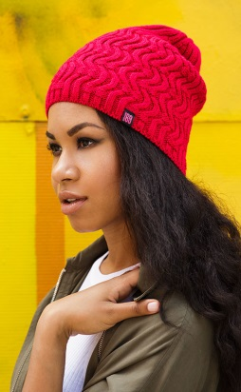 | 61480100 | Inessa шапка (01 белый) | 242 | 0% | 242 |  | 0 | 105 | 100%Полиакрил | Brand69 | Унисекс | Одинарная вязка | 54-58 см
80 |  | 61480200 | Inessa шапка (02 черный) | 242 | 0% | 242 |  | 0 | 9 | 100%Полиакрил | Brand69 | Унисекс | Одинарная вязка | 54-58 см
81 |  | 61480300 | Inessa шапка (03 молоко) | 242 | 0% | 242 |  | 0 | 21 | 100%Полиакрил | Brand69 | Унисекс | Одинарная вязка | 54-58 см
82 |  | 61484200 | Inessa шапка (42 т.синий) | 242 | 0% | 242 |  | 0 | 11 | 100%Полиакрил | Brand69 | Унисекс | Одинарная вязка | 54-58 см
83 |  | 61484500 | Inessa шапка (45 св.серый) | 242 | 0% | 242 |  | 0 | 24 | 100%Полиакрил | Brand69 | Унисекс | Одинарная вязка | 54-58 см
84 |  | 61484600 | Inessa шапка (46 серый) | 242 | 0% | 242 |  | 0 | 12 | 100%Полиакрил | Brand69 | Унисекс | Одинарная вязка | 54-58 см
85 |  | 61484700 | Inessa шапка (47 т.серый) | 242 | 0% | 242 |  | 0 | 51 | 100%Полиакрил | Brand69 | Унисекс | Одинарная вязка | 54-58 см
86 |  | 61484900 | Inessa шапка (49 т.золото) | 242 | 0% | 242 |  | 0 | 62 | 100%Полиакрил | Brand69 | Унисекс | Одинарная вязка | 54-58 см
87 |  | 61488200 | Inessa шапка (82 св. вишня) | 242 | 0% | 242 |  | 0 | 8 | 100%Полиакрил | Brand69 | Унисекс | Одинарная вязка | 54-58 см
88 |  | 61488500 | Inessa шапка (85 малиновый) | 242 | 0% | 242 |  | 0 | 40 | 100%Полиакрил | Brand69 | Унисекс | Одинарная вязка | 54-58 см
89 | 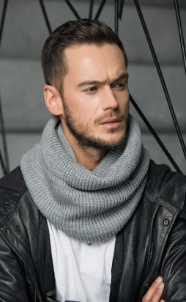 | 61570100 | Melissa капор (01 белый) | 374 | 0% | 374 |  | 0 | 2 | 100%Полиакрил | Brand69 | Унисекс | Одинарная вязка | Универсальный
90 | 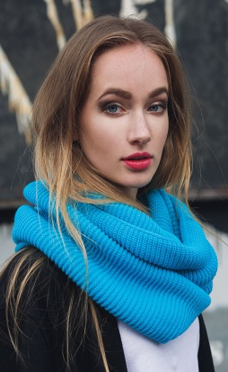 | 61290100 | Melissa снуд (01 белый) | 462 | 0% | 462 |  | 0 | 65 | 100%Полиакрил | Brand69 | Унисекс | Одинарная вязка | Универсальный
91 |  | 61294100 | Melissa снуд (41 ярк. синий) | 462 | 0% | 462 |  | 0 | 27 | 100%Полиакрил | Brand69 | Унисекс | Одинарная вязка | Универсальный
92 |  | 61294700 | Melissa снуд (47 т.серый) | 462 | 0% | 462 |  | 0 | 13 | 100%Полиакрил | Brand69 | Унисекс | Одинарная вязка | Универсальный
93 |  | 61294900 | Melissa снуд (49 т.золото) | 462 | 0% | 462 |  | 0 | 56 | 100%Полиакрил | Brand69 | Унисекс | Одинарная вязка | Универсальный
94 | 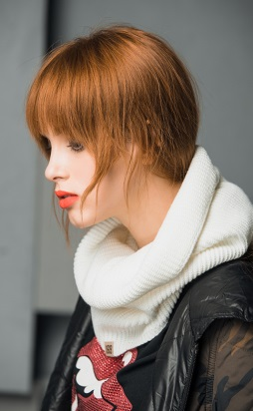 | 61580100 | Melissa шарф-кольцо (01 белый) | 352 | 0% | 352 |  | 0 | 65 | 100%Полиакрил | Brand69 | Унисекс | Одинарная вязка | Универсальный
95 |  | 61580200 | Melissa шарф-кольцо (02 черный) | 352 | 0% | 352 |  | 0 | 19 | 100%Полиакрил | Brand69 | Унисекс | Одинарная вязка | Универсальный
96 |  | 61580600 | Melissa шарф-кольцо (06 фуксия) | 352 | 0% | 352 |  | 0 | 1 | 100%Полиакрил | Brand69 | Унисекс | Одинарная вязка | Универсальный
97 |  | 61582800 | Melissa шарф-кольцо (28 бирюза) | 352 | 0% | 352 |  | 0 | 4 | 100%Полиакрил | Brand69 | Унисекс | Одинарная вязка | Универсальный
98 |  | 61584100 | Melissa шарф-кольцо (41 ярк. синий) | 352 | 0% | 352 |  | 0 | 27 | 100%Полиакрил | Brand69 | Унисекс | Одинарная вязка | Универсальный
99 |  | 61584200 | Melissa шарф-кольцо (42 т.синий) | 352 | 0% | 352 |  | 0 | 26 | 100%Полиакрил | Brand69 | Унисекс | Одинарная вязка | Универсальный
100 |  | 61584700 | Melissa шарф-кольцо (47 т.серый) | 352 | 0% | 352 |  | 0 | 32 | 100%Полиакрил | Brand69 | Унисекс | Одинарная вязка | Универсальный
101 |  | 61584900 | Melissa шарф-кольцо (49 т.золото) | 352 | 0% | 352 |  | 0 | 64 | 100%Полиакрил | Brand69 | Унисекс | Одинарная вязка | Универсальный
102 | 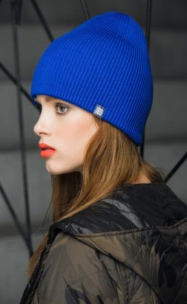 | 61470300 | Rey шапка (03 молоко) | 352 | 0% | 352 |  | 0 | 12 | 100%Полиакрил | Brand69 | Унисекс | Двойная вязка | 54-58 см
103 |  | 61474700 | Rey шапка (47 т.серый) | 352 | 0% | 352 |  | 0 | 1 | 100%Полиакрил | Brand69 | Унисекс | Двойная вязка | 54-58 см
104 |  | 61474900 | Rey шапка (49 т.золото) | 352 | 0% | 352 |  | 0 | 1 | 100%Полиакрил | Brand69 | Унисекс | Двойная вязка | 54-58 см
105 | 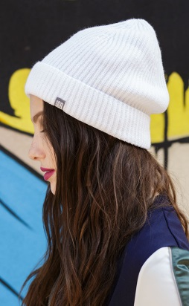 | 61590100 | Sherik шапка (01 белый) | 319 | 0% | 319 |  | 0 | 61 | 100%Полиакрил | Brand69 | Унисекс | Флисовая подкладка | 54-58 см
106 |  | 61590600 | Sherik шапка (06 фуксия) | 319 | 0% | 319 |  | 0 | 3 | 100%Полиакрил | Brand69 | Унисекс | Флисовая подкладка | 54-58 см
107 |  | 61594100 | Sherik шапка (41 ярк. синий) | 319 | 0% | 319 |  | 0 | 8 | 100%Полиакрил | Brand69 | Унисекс | Флисовая подкладка | 54-58 см
108 |  | 61594500 | Sherik шапка (45 св.серый) | 319 | 0% | 319 |  | 0 | 4 | 100%Полиакрил | Brand69 | Унисекс | Флисовая подкладка | 54-58 см
109 |  | 61594700 | Sherik шапка (47 т.серый) | 319 | 0% | 319 |  | 0 | 23 | 100%Полиакрил | Brand69 | Унисекс | Флисовая подкладка | 54-58 см
110 |  | 61598200 | Sherik шапка (82 св. вишня) | 319 | 0% | 319 |  | 0 | 36 | 100%Полиакрил | Brand69 | Унисекс | Флисовая подкладка | 54-58 см
111 |  | 61598500 | Sherik шапка (85 малиновый) | 319 | 0% | 319 |  | 0 | 5 | 100%Полиакрил | Brand69 | Унисекс | Флисовая подкладка | 54-58 см
112 | 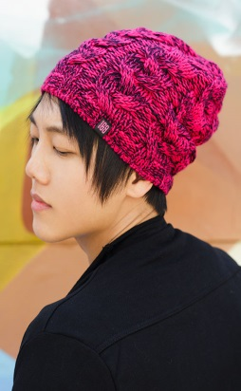 | 61560203 | Vilora шапка (02 черный, 03 молоко) | 319 | 0% | 319 |  | 0 | 19 | 100%Полиакрил | Brand69 | Унисекс | Флисовая подкладка | 54-58 см
113 |  | 61560247 | Vilora шапка (02 черный, 47 т.серый) | 319 | 0% | 319 |  | 0 | 5 | 100%Полиакрил | Brand69 | Унисекс | Флисовая подкладка | 54-58 см
114 |  | 61568542 | Vilora шапка (85 малиновый, 42 т.синий) | 319 | 0% | 319 |  | 0 | 2 | 100%Полиакрил | Brand69 | Унисекс | Флисовая подкладка | 54-58 см
Gulyann
Женская коллекция
115 | 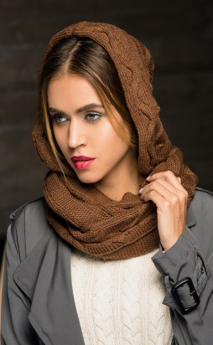 | 50200100 | Aileen капюшон (01 белый) | 1200 | 0% | 1200 |  | 0 | 54 | 80%Шерсть, 20%Полиакрил | Gulyann | Жен | Одинарная вязка | Универсальный
116 |  | 50200200 | Aileen капюшон (02 черный) | 1200 | 0% | 1200 |  | 0 | 13 | 80%Шерсть, 20%Полиакрил | Gulyann | Жен | Одинарная вязка | Универсальный
117 |  | 50200300 | Aileen капюшон (03 молоко) | 1200 | 0% | 1200 |  | 0 | 56 | 80%Шерсть, 20%Полиакрил | Gulyann | Жен | Одинарная вязка | Универсальный
118 |  | 50200600 | Aileen капюшон (06 фуксия) | 1200 | 0% | 1200 |  | 0 | 2 | 80%Шерсть, 20%Полиакрил | Gulyann | Жен | Одинарная вязка | Универсальный
119 |  | 50201200 | Aileen капюшон (12 camel) | 1200 | 0% | 1200 |  | 0 | 35 | 80%Шерсть, 20%Полиакрил | Gulyann | Жен | Одинарная вязка | Универсальный
120 |  | 50201500 | Aileen капюшон (15 оранжевый) | 1200 | 0% | 1200 |  | 0 | 2 | 80%Шерсть, 20%Полиакрил | Gulyann | Жен | Одинарная вязка | Универсальный
121 |  | 50201700 | Aileen капюшон (17 св.беж) | 1200 | 0% | 1200 |  | 0 | 44 | 80%Шерсть, 20%Полиакрил | Gulyann | Жен | Одинарная вязка | Универсальный
122 |  | 50201900 | Aileen капюшон (19 шоколад) | 1200 | 0% | 1200 |  | 0 | 8 | 80%Шерсть, 20%Полиакрил | Gulyann | Жен | Одинарная вязка | Универсальный
123 |  | 50204200 | Aileen капюшон (42 т.синий) | 1200 | 0% | 1200 |  | 0 | 32 | 80%Шерсть, 20%Полиакрил | Gulyann | Жен | Одинарная вязка | Универсальный
124 |  | 50204600 | Aileen капюшон (46 серый) | 1200 | 0% | 1200 |  | 0 | 15 | 80%Шерсть, 20%Полиакрил | Gulyann | Жен | Одинарная вязка | Универсальный
125 |  | 50204700 | Aileen капюшон (47 т.серый) | 1200 | 0% | 1200 |  | 0 | 15 | 80%Шерсть, 20%Полиакрил | Gulyann | Жен | Одинарная вязка | Универсальный
126 |  | 50204900 | Aileen капюшон (49 т.золото) | 1200 | 0% | 1200 |  | 0 | 8 | 80%Шерсть, 20%Полиакрил | Gulyann | Жен | Одинарная вязка | Универсальный
127 |  | 50205400 | Aileen капюшон (54 терракот) | 1200 | 0% | 1200 |  | 0 | 13 | 80%Шерсть, 20%Полиакрил | Gulyann | Жен | Одинарная вязка | Универсальный
128 |  | 50207500 | Aileen капюшон (75 олива) | 1200 | 0% | 1200 |  | 0 | 4 | 80%Шерсть, 20%Полиакрил | Gulyann | Жен | Одинарная вязка | Универсальный
129 |  | 50208800 | Aileen капюшон (88 синий) | 1200 | 0% | 1200 |  | 0 | 18 | 80%Шерсть, 20%Полиакрил | Gulyann | Жен | Одинарная вязка | Универсальный
130 | 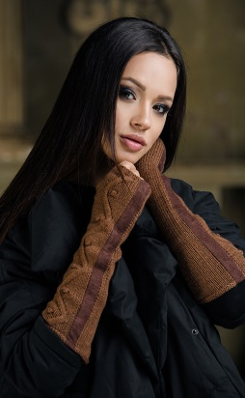 | 50230100 | Aileen митенки (01 белый) | 600 | 0% | 600 |  | 0 | 155 | 80%Шерсть, 20%Полиакрил | Gulyann | Жен | Одинарная вязка | Универсальный
131 |  | 50230200 | Aileen митенки (02 черный) | 600 | 0% | 600 |  | 0 | 89 | 80%Шерсть, 20%Полиакрил | Gulyann | Жен | Одинарная вязка | Универсальный
132 |  | 50230600 | Aileen митенки (06 фуксия) | 600 | 0% | 600 |  | 0 | 4 | 80%Шерсть, 20%Полиакрил | Gulyann | Жен | Одинарная вязка | Универсальный
133 |  | 50231200 | Aileen митенки (12 camel) | 600 | 0% | 600 |  | 0 | 24 | 80%Шерсть, 20%Полиакрил | Gulyann | Жен | Одинарная вязка | Универсальный
134 |  | 50231700 | Aileen митенки (17 св.беж) | 600 | 0% | 600 |  | 0 | 15 | 80%Шерсть, 20%Полиакрил | Gulyann | Жен | Одинарная вязка | Универсальный
135 |  | 50234200 | Aileen митенки (42 т.синий) | 600 | 0% | 600 |  | 0 | 20 | 80%Шерсть, 20%Полиакрил | Gulyann | Жен | Одинарная вязка | Универсальный
136 |  | 50234500 | Aileen митенки (45 св.серый) | 600 | 0% | 600 |  | 0 | 47 | 80%Шерсть, 20%Полиакрил | Gulyann | Жен | Одинарная вязка | Универсальный
137 |  | 50234600 | Aileen митенки (46 серый) | 600 | 0% | 600 |  | 0 | 35 | 80%Шерсть, 20%Полиакрил | Gulyann | Жен | Одинарная вязка | Универсальный
138 |  | 50234700 | Aileen митенки (47 т.серый) | 600 | 0% | 600 |  | 0 | 112 | 80%Шерсть, 20%Полиакрил | Gulyann | Жен | Одинарная вязка | Универсальный
139 |  | 50234900 | Aileen митенки (49 т.золото) | 600 | 0% | 600 |  | 0 | 13 | 80%Шерсть, 20%Полиакрил | Gulyann | Жен | Одинарная вязка | Универсальный
140 |  | 50235400 | Aileen митенки (54 терракот) | 600 | 0% | 600 |  | 0 | 5 | 80%Шерсть, 20%Полиакрил | Gulyann | Жен | Одинарная вязка | Универсальный
141 |  | 50237300 | Aileen митенки (73 винный) | 600 | 0% | 600 |  | 0 | 3 | 80%Шерсть, 20%Полиакрил | Gulyann | Жен | Одинарная вязка | Универсальный
142 |  | 50237400 | Aileen митенки (74 св.бирюза) | 600 | 0% | 600 |  | 0 | 2 | 80%Шерсть, 20%Полиакрил | Gulyann | Жен | Одинарная вязка | Универсальный
143 |  | 50238200 | Aileen митенки (82 св. вишня) | 600 | 0% | 600 |  | 0 | 2 | 80%Шерсть, 20%Полиакрил | Gulyann | Жен | Одинарная вязка | Универсальный
144 |  | 50238800 | Aileen митенки (88 синий) | 600 | 0% | 600 |  | 0 | 15 | 80%Шерсть, 20%Полиакрил | Gulyann | Жен | Одинарная вязка | Универсальный
145 |  | 71260200 | Alba варежки (02 черный) | 450 | 0% | 450 |  | 0 | 1 | 50%Полиакрил, 30%Шерсть, 10%Альпака, 10%Вискоза | Gulyann | Жен | Двойная вязка | Универсальный
146 |  | 71260400 | Alba варежки (04 красный) | 450 | 0% | 450 |  | 0 | 1 | 50%Полиакрил, 30%Шерсть, 10%Альпака, 10%Вискоза | Gulyann | Жен | Двойная вязка | Универсальный
147 |  | 71261200 | Alba варежки (12 camel) | 450 | 0% | 450 |  | 0 | 1 | 50%Полиакрил, 30%Шерсть, 10%Альпака, 10%Вискоза | Gulyann | Жен | Двойная вязка | Универсальный
148 |  | 71263800 | Alba варежки (38 голубой) | 450 | 0% | 450 |  | 0 | 3 | 50%Полиакрил, 30%Шерсть, 10%Альпака, 10%Вискоза | Gulyann | Жен | Двойная вязка | Универсальный
149 |  | 71264100 | Alba варежки (41 ярк. синий) | 450 | 0% | 450 |  | 0 | 1 | 50%Полиакрил, 30%Шерсть, 10%Альпака, 10%Вискоза | Gulyann | Жен | Двойная вязка | Универсальный
150 |  | 71265400 | Alba варежки (54 терракот) | 450 | 0% | 450 |  | 0 | 2 | 50%Полиакрил, 30%Шерсть, 10%Альпака, 10%Вискоза | Gulyann | Жен | Двойная вязка | Универсальный
151 |  | 71265500 | Alba варежки (55 пеп. роза) | 450 | 0% | 450 |  | 0 | 3 | 50%Полиакрил, 30%Шерсть, 10%Альпака, 10%Вискоза | Gulyann | Жен | Двойная вязка | Универсальный
152 |  | 71267100 | Alba варежки (71 изумруд) | 450 | 0% | 450 |  | 0 | 1 | 50%Полиакрил, 30%Шерсть, 10%Альпака, 10%Вискоза | Gulyann | Жен | Двойная вязка | Универсальный
153 |  | 71267600 | Alba варежки (76 серо-зеленый) | 450 | 0% | 450 |  | 0 | 1 | 50%Полиакрил, 30%Шерсть, 10%Альпака, 10%Вискоза | Gulyann | Жен | Двойная вязка | Универсальный
154 | 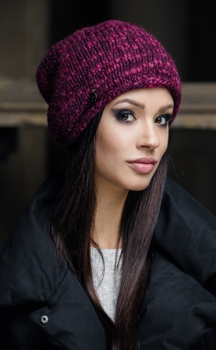 | 60961201 | Amore 1 шапка (12 camel, 01 белый) | 870 | 0% | 870 |  | 0 | 33 | 72%Полиакрил, 15%Шерсть, 9%Альпака, 3%Полиэстер, 1%Полиамид | Gulyann | Жен | Флисовая подкладка | 54-58 см
155 | 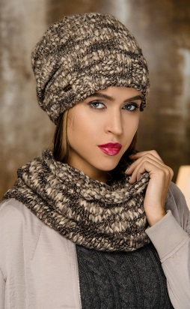 | 61153245 | Amore 2 комплект (шапка, шарф) (32 св.сирень, 45 св.серый) | 2420 | 0% | 2420 |  | 0 | 1 | 72%Полиакрил, 15%Шерсть, 9%Альпака, 3%Полиэстер, 1%Полиамид | Gulyann | Жен | Флисовая подкладка | Шапка 54-58 см, шарф - универсальный
156 | 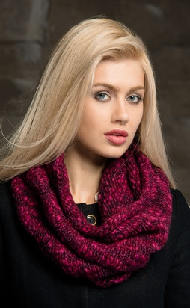 | 60501201 | Amore капор (12 camel, 01 белый) | 1320 | 0% | 1320 |  | 0 | 13 | 72%Полиакрил, 15%Шерсть, 9%Альпака, 3%Полиэстер, 1%Полиамид | Gulyann | Жен | Одинарная вязка | Универсальный
157 |  | 60501745 | Amore капор (17 св.беж, 45 св.серый) | 1320 | 0% | 1320 |  | 0 | 8 | 72%Полиакрил, 15%Шерсть, 9%Альпака, 3%Полиэстер, 1%Полиамид | Gulyann | Жен | Одинарная вязка | Универсальный
158 |  | 60503245 | Amore капор (32 св.сирень, 45 св.серый) | 1320 | 0% | 1320 |  | 0 | 18 | 72%Полиакрил, 15%Шерсть, 9%Альпака, 3%Полиэстер, 1%Полиамид | Gulyann | Жен | Одинарная вязка | Универсальный
159 |  | 60503903 | Amore капор (39 джинс, 03 молоко) | 1320 | 0% | 1320 |  | 0 | 2 | 72%Полиакрил, 15%Шерсть, 9%Альпака, 3%Полиэстер, 1%Полиамид | Gulyann | Жен | Одинарная вязка | Универсальный
160 |  | 60504542 | Amore капор (45 св.серый, 42 т.синий) | 1320 | 0% | 1320 |  | 0 | 6 | 72%Полиакрил, 15%Шерсть, 9%Альпака, 3%Полиэстер, 1%Полиамид | Gulyann | Жен | Одинарная вязка | Универсальный
161 |  | 60504547 | Amore капор (45 св.серый, 47 т.серый) | 1320 | 0% | 1320 |  | 0 | 4 | 72%Полиакрил, 15%Шерсть, 9%Альпака, 3%Полиэстер, 1%Полиамид | Gulyann | Жен | Одинарная вязка | Универсальный
162 |  | 60504653 | Amore капор (46 серый, 53 кофе) | 1320 | 0% | 1320 |  | 0 | 3 | 72%Полиакрил, 15%Шерсть, 9%Альпака, 3%Полиэстер, 1%Полиамид | Gulyann | Жен | Одинарная вязка | Универсальный
163 |  | 60505317 | Amore капор (53 кофе, 17 св.беж) | 1320 | 0% | 1320 |  | 0 | 1 | 72%Полиакрил, 15%Шерсть, 9%Альпака, 3%Полиэстер, 1%Полиамид | Gulyann | Жен | Одинарная вязка | Универсальный
164 |  | 60505449 | Amore капор (54 терракот, 49 т.золото) | 1320 | 0% | 1320 |  | 0 | 10 | 72%Полиакрил, 15%Шерсть, 9%Альпака, 3%Полиэстер, 1%Полиамид | Gulyann | Жен | Одинарная вязка | Универсальный
165 |  | 60506273 | Amore капор (62 ярк.сирень, 73 винный) | 1320 | 0% | 1320 |  | 0 | 6 | 72%Полиакрил, 15%Шерсть, 9%Альпака, 3%Полиэстер, 1%Полиамид | Gulyann | Жен | Одинарная вязка | Универсальный
166 |  | 61703903 | Amore снуд (39 джинс, 03 молоко) | 1530 | 0% | 1530 |  | 0 | 1 | 72%Полиакрил, 15%Шерсть, 9%Альпака, 3%Полиэстер, 1%Полиамид | Gulyann | Жен | Одинарная вязка | Универсальный
167 |  | 61704542 | Amore снуд (45 св.серый, 42 т.синий) | 1530 | 0% | 1530 |  | 0 | 2 | 72%Полиакрил, 15%Шерсть, 9%Альпака, 3%Полиэстер, 1%Полиамид | Gulyann | Жен | Одинарная вязка | Универсальный
168 |  | 61704547 | Amore снуд (45 св.серый, 47 т.серый) | 1530 | 0% | 1530 |  | 0 | 6 | 72%Полиакрил, 15%Шерсть, 9%Альпака, 3%Полиэстер, 1%Полиамид | Gulyann | Жен | Одинарная вязка | Универсальный
169 |  | 61705449 | Amore снуд (54 терракот, 49 т.золото) | 1530 | 0% | 1530 |  | 0 | 7 | 72%Полиакрил, 15%Шерсть, 9%Альпака, 3%Полиэстер, 1%Полиамид | Gulyann | Жен | Одинарная вязка | Универсальный
170 |  | 60511201 | Amore шарф (12 camel, 01 белый) | 1529 | 0% | 1529 |  | 0 | 1 | 72%Полиакрил, 15%Шерсть, 9%Альпака, 3%Полиэстер, 1%Полиамид | Gulyann | Жен | Одинарная вязка | Универсальный
171 |  | 60511745 | Amore шарф (17 св.беж, 45 св.серый) | 1529 | 0% | 1529 |  | 0 | 1 | 72%Полиакрил, 15%Шерсть, 9%Альпака, 3%Полиэстер, 1%Полиамид | Gulyann | Жен | Одинарная вязка | Универсальный
172 |  | 60513903 | Amore шарф (39 джинс, 03 молоко) | 1529 | 0% | 1529 |  | 0 | 1 | 72%Полиакрил, 15%Шерсть, 9%Альпака, 3%Полиэстер, 1%Полиамид | Gulyann | Жен | Одинарная вязка | Универсальный
173 |  | 60514542 | Amore шарф (45 св.серый, 42 т.синий) | 1529 | 0% | 1529 |  | 0 | 3 | 72%Полиакрил, 15%Шерсть, 9%Альпака, 3%Полиэстер, 1%Полиамид | Gulyann | Жен | Одинарная вязка | Универсальный
174 |  | 60514653 | Amore шарф (46 серый, 53 кофе) | 1529 | 0% | 1529 |  | 0 | 10 | 72%Полиакрил, 15%Шерсть, 9%Альпака, 3%Полиэстер, 1%Полиамид | Gulyann | Жен | Одинарная вязка | Универсальный
175 |  | 60515317 | Amore шарф (53 кофе, 17 св.беж) | 1529 | 0% | 1529 |  | 0 | 5 | 72%Полиакрил, 15%Шерсть, 9%Альпака, 3%Полиэстер, 1%Полиамид | Gulyann | Жен | Одинарная вязка | Универсальный
176 |  | 60515449 | Amore шарф (54 терракот, 49 т.золото) | 1529 | 0% | 1529 |  | 0 | 3 | 72%Полиакрил, 15%Шерсть, 9%Альпака, 3%Полиэстер, 1%Полиамид | Gulyann | Жен | Одинарная вязка | Универсальный
177 | 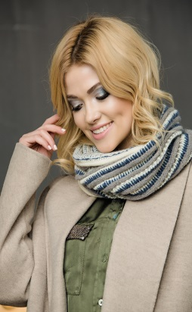 | 7000024746 | Annelli капор (02 черный, 47 т.серый, 46 серый) | 900 | 0% | 900 |  | 0 | 4 | 50%Полиакрил, 30%Шерсть, 10%Альпака, 10%Вискоза | Gulyann | Жен | Одинарная вязка | Универсальный
178 |  | 7000181317 | Annelli капор (18 беж, 13 св.серый минерал, 17 св.беж) | 900 | 0% | 900 |  | 0 | 12 | 50%Полиакрил, 30%Шерсть, 10%Альпака, 10%Вискоза | Gulyann | Жен | Одинарная вязка | Универсальный
179 |  | 7000491954 | Annelli капор (49 т.золото, 19 шоколад, 54 терракот) | 900 | 0% | 900 |  | 0 | 2 | 50%Полиакрил, 30%Шерсть, 10%Альпака, 10%Вискоза | Gulyann | Жен | Одинарная вязка | Универсальный
180 | 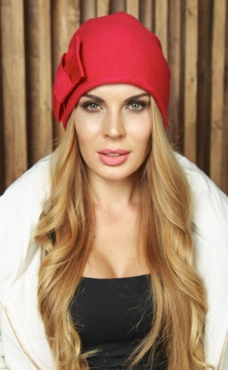 | 60490300 | Aumi шапка (03 молоко) | 715 | 0% | 715 |  | 0 | 61 | 40%Вискоза, 30%Полиамид, 25%Шерсть, 5%Кашемир | Gulyann | Жен | Одинарная вязка | 54-58 см
181 | 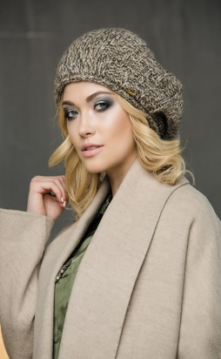 | 70030247 | Barbara берет (02 черный, 47 т.серый) | 890 | 0% | 890 |  | 0 | 3 | 42%Полиакрил, 30%Полиамид, 14%Мохер, 14%Шерсть | Gulyann | Жен | Флисовая подкладка | 54-58 см
182 |  | 70034569 | Barbara берет (45 св.серый, 69 кремовый) | 890 | 0% | 890 |  | 0 | 1 | 42%Полиакрил, 30%Полиамид, 14%Мохер, 14%Шерсть | Gulyann | Жен | Флисовая подкладка | 54-58 см
183 |  | 70035422 | Barbara берет (54 терракот, 22 т.зеленый) | 890 | 0% | 890 |  | 0 | 11 | 42%Полиакрил, 30%Полиамид, 14%Мохер, 14%Шерсть | Gulyann | Жен | Флисовая подкладка | 54-58 см
184 |  | 70035435 | Barbara берет (54 терракот, 35 фиолет) | 890 | 0% | 890 |  | 0 | 1 | 42%Полиакрил, 30%Полиамид, 14%Мохер, 14%Шерсть | Gulyann | Жен | Флисовая подкладка | 54-58 см
185 | 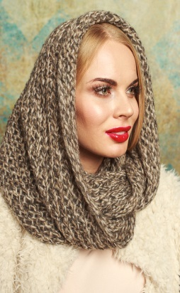 | 60931201 | Baska снуд (12 camel, 01 белый) | 935 | 0% | 935 |  | 0 | 4 | 42%Полиакрил, 30%Полиамид, 14%Мохер, 14%Шерсть | Gulyann | Жен | Одинарная вязка | Универсальный
186 |  | 60933846 | Baska снуд (38 голубой, 46 серый) | 935 | 0% | 935 |  | 0 | 5 | 42%Полиакрил, 30%Полиамид, 14%Мохер, 14%Шерсть | Gulyann | Жен | Одинарная вязка | Универсальный
187 |  | 60934569 | Baska снуд (45 св.серый, 69 кремовый) | 935 | 0% | 935 |  | 0 | 2 | 42%Полиакрил, 30%Полиамид, 14%Мохер, 14%Шерсть | Gulyann | Жен | Одинарная вязка | Универсальный
188 |  | 60934617 | Baska снуд (46 серый, 17 св.беж) | 935 | 0% | 935 |  | 0 | 15 | 42%Полиакрил, 30%Полиамид, 14%Мохер, 14%Шерсть | Gulyann | Жен | Одинарная вязка | Универсальный
189 |  | 60934673 | Baska снуд (46 серый, 73 винный) | 935 | 0% | 935 |  | 0 | 15 | 42%Полиакрил, 30%Полиамид, 14%Мохер, 14%Шерсть | Gulyann | Жен | Одинарная вязка | Универсальный
190 |  | 60934735 | Baska снуд (47 т.серый, 35 фиолет) | 935 | 0% | 935 |  | 0 | 5 | 42%Полиакрил, 30%Полиамид, 14%Мохер, 14%Шерсть | Gulyann | Жен | Одинарная вязка | Универсальный
191 |  | 60935422 | Baska снуд (54 терракот, 22 т.зеленый) | 935 | 0% | 935 |  | 0 | 27 | 42%Полиакрил, 30%Полиамид, 14%Мохер, 14%Шерсть | Gulyann | Жен | Одинарная вязка | Универсальный
192 |  | 60935435 | Baska снуд (54 терракот, 35 фиолет) | 935 | 0% | 935 |  | 0 | 26 | 42%Полиакрил, 30%Полиамид, 14%Мохер, 14%Шерсть | Gulyann | Жен | Одинарная вязка | Универсальный
193 |  | 60935442 | Baska снуд (54 терракот, 42 т.синий) | 935 | 0% | 935 |  | 0 | 7 | 42%Полиакрил, 30%Полиамид, 14%Мохер, 14%Шерсть | Gulyann | Жен | Одинарная вязка | Универсальный
194 |  | 60936216 | Baska снуд (62 ярк.сирень, 16 желтый) | 935 | 0% | 935 |  | 0 | 13 | 42%Полиакрил, 30%Полиамид, 14%Мохер, 14%Шерсть | Gulyann | Жен | Одинарная вязка | Универсальный
195 | 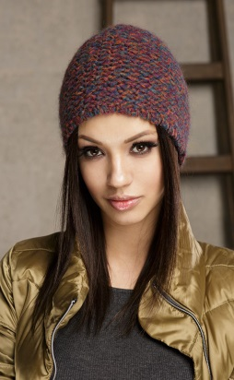 | 61365049 | Baska шапка (50 горчичный, 49 т.золото) | 605 | 0% | 605 |  | 0 | 15 | 42%Полиакрил, 30%Полиамид, 14%Мохер, 14%Шерсть | Gulyann | Жен | Флисовая подкладка | 54-58 см
196 | 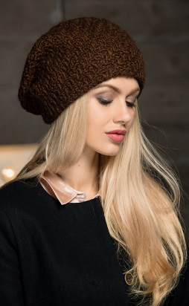 | 60820100 | Blanca берет (01 белый) | 660 | 0% | 660 |  | 0 | 24 | 50%Полиакрил, 30%Шерсть, 10%Альпака, 10%Вискоза | Gulyann | Жен | Одинарная вязка | 54-58 см
197 |  | 60820300 | Blanca берет (03 молоко) | 660 | 0% | 660 |  | 0 | 33 | 50%Полиакрил, 30%Шерсть, 10%Альпака, 10%Вискоза | Gulyann | Жен | Одинарная вязка | 54-58 см
198 |  | 60824600 | Blanca берет (46 серый) | 660 | 0% | 660 |  | 0 | 1 | 50%Полиакрил, 30%Шерсть, 10%Альпака, 10%Вискоза | Gulyann | Жен | Одинарная вязка | 54-58 см
199 |  | 60824700 | Blanca берет (47 т.серый) | 660 | 0% | 660 |  | 0 | 62 | 50%Полиакрил, 30%Шерсть, 10%Альпака, 10%Вискоза | Gulyann | Жен | Одинарная вязка | 54-58 см
200 |  | 60825000 | Blanca берет (50 горчичный) | 660 | 0% | 660 |  | 0 | 31 | 50%Полиакрил, 30%Шерсть, 10%Альпака, 10%Вискоза | Gulyann | Жен | Одинарная вязка | 54-58 см
201 |  | 60825400 | Blanca берет (54 терракот) | 660 | 0% | 660 |  | 0 | 31 | 50%Полиакрил, 30%Шерсть, 10%Альпака, 10%Вискоза | Gulyann | Жен | Одинарная вязка | 54-58 см
202 | 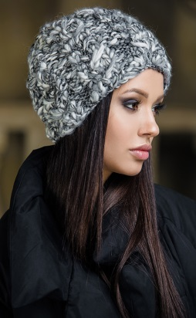 | 60861745 | Bliss шапка (17 св.беж, 45 св.серый) | 1650 | 0% | 1650 |  | 0 | 1 | 72%Полиакрил, 15%Шерсть, 9%Альпака, 3%Полиэстер, 1%Полиамид | Gulyann | Жен | Флисовая подкладка | 54-58 см
203 | 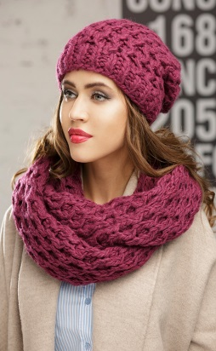 | 61370100 | Bloom комплект (шапка, снуд) (01 белый) | 3100 | 0% | 3100 |  | 0 | 21 | 50%Полиакрил, 30%Шерсть, 10%Альпака, 10%Вискоза | Gulyann | Жен | Флисовая подкладка | Шапка 54-58 см, снуд - универсальный
204 |  | 61370200 | Bloom комплект (шапка, снуд) (02 черный) | 3100 | 0% | 3100 |  | 0 | 6 | 50%Полиакрил, 30%Шерсть, 10%Альпака, 10%Вискоза | Gulyann | Жен | Флисовая подкладка | Шапка 54-58 см, снуд - универсальный
205 |  | 61371200 | Bloom комплект (шапка, снуд) (12 camel) | 3100 | 0% | 3100 |  | 0 | 6 | 50%Полиакрил, 30%Шерсть, 10%Альпака, 10%Вискоза | Gulyann | Жен | Флисовая подкладка | Шапка 54-58 см, снуд - универсальный
206 |  | 61371700 | Bloom комплект (шапка, снуд) (17 св.беж) | 3100 | 0% | 3100 |  | 0 | 7 | 50%Полиакрил, 30%Шерсть, 10%Альпака, 10%Вискоза | Gulyann | Жен | Флисовая подкладка | Шапка 54-58 см, снуд - универсальный
207 |  | 61371800 | Bloom комплект (шапка, снуд) (18 беж) | 3100 | 0% | 3100 |  | 0 | 9 | 50%Полиакрил, 30%Шерсть, 10%Альпака, 10%Вискоза | Gulyann | Жен | Флисовая подкладка | Шапка 54-58 см, снуд - универсальный
208 |  | 61371900 | Bloom комплект (шапка, снуд) (19 шоколад) | 3100 | 0% | 3100 |  | 0 | 5 | 50%Полиакрил, 30%Шерсть, 10%Альпака, 10%Вискоза | Gulyann | Жен | Флисовая подкладка | Шапка 54-58 см, снуд - универсальный
209 |  | 61373800 | Bloom комплект (шапка, снуд) (38 голубой) | 3100 | 0% | 3100 |  | 0 | 4 | 50%Полиакрил, 30%Шерсть, 10%Альпака, 10%Вискоза | Gulyann | Жен | Флисовая подкладка | Шапка 54-58 см, снуд - универсальный
210 |  | 61374100 | Bloom комплект (шапка, снуд) (41 ярк. синий) | 3100 | 0% | 3100 |  | 0 | 1 | 50%Полиакрил, 30%Шерсть, 10%Альпака, 10%Вискоза | Gulyann | Жен | Флисовая подкладка | Шапка 54-58 см, снуд - универсальный
211 |  | 61374500 | Bloom комплект (шапка, снуд) (45 св.серый) | 3100 | 0% | 3100 |  | 0 | 10 | 50%Полиакрил, 30%Шерсть, 10%Альпака, 10%Вискоза | Gulyann | Жен | Флисовая подкладка | Шапка 54-58 см, снуд - универсальный
212 |  | 61375000 | Bloom комплект (шапка, снуд) (50 горчичный) | 3100 | 0% | 3100 |  | 0 | 3 | 50%Полиакрил, 30%Шерсть, 10%Альпака, 10%Вискоза | Gulyann | Жен | Флисовая подкладка | Шапка 54-58 см, снуд - универсальный
213 |  | 61375300 | Bloom комплект (шапка, снуд) (53 кофе) | 3100 | 0% | 3100 |  | 0 | 5 | 50%Полиакрил, 30%Шерсть, 10%Альпака, 10%Вискоза | Gulyann | Жен | Флисовая подкладка | Шапка 54-58 см, снуд - универсальный
214 |  | 61375500 | Bloom комплект (шапка, снуд) (55 пеп. роза) | 3100 | 0% | 3100 |  | 0 | 13 | 50%Полиакрил, 30%Шерсть, 10%Альпака, 10%Вискоза | Gulyann | Жен | Флисовая подкладка | Шапка 54-58 см, снуд - универсальный
215 |  | 61377700 | Bloom комплект (шапка, снуд) (77 кофе с молоком) | 3100 | 0% | 3100 |  | 0 | 9 | 50%Полиакрил, 30%Шерсть, 10%Альпака, 10%Вискоза | Gulyann | Жен | Флисовая подкладка | Шапка 54-58 см, снуд - универсальный
216 | 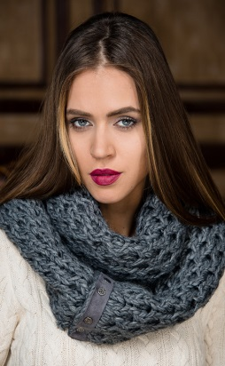 | 50270200 | Bloom снуд (02 черный) | 1900 | 0% | 1900 |  | 0 | 1 | 50%Полиакрил, 30%Шерсть, 10%Альпака, 10%Вискоза | Gulyann | Жен | Одинарная вязка | Универсальный
217 |  | 50273100 | Bloom снуд (31 сиреневый) | 1900 | 0% | 1900 |  | 0 | 1 | 50%Полиакрил, 30%Шерсть, 10%Альпака, 10%Вискоза | Gulyann | Жен | Одинарная вязка | Универсальный
218 |  | 50274900 | Bloom снуд (49 т.золото) | 1900 | 0% | 1900 |  | 0 | 1 | 50%Полиакрил, 30%Шерсть, 10%Альпака, 10%Вискоза | Gulyann | Жен | Одинарная вязка | Универсальный
219 | 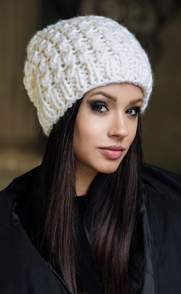 | 50261700 | Bloom шапка (17 св.беж) | 1200 | 0% | 1200 |  | 0 | 1 | 50%Полиакрил, 30%Шерсть, 10%Альпака, 10%Вискоза | Gulyann | Жен | Флисовая подкладка | Универсальный
220 |  | 50264600 | Bloom шапка (46 серый) | 1200 | 0% | 1200 |  | 0 | 4 | 50%Полиакрил, 30%Шерсть, 10%Альпака, 10%Вискоза | Gulyann | Жен | Флисовая подкладка | Универсальный
221 | 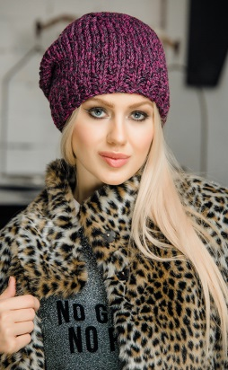 | 61381949 | Blossom шапка (19 шоколад, 49 т.золото) | 870 | 0% | 870 |  | 0 | 2 | 80%Шерсть, 20%Полиакрил | Gulyann | Жен | Флисовая подкладка | 54-58 см
222 |  | 61382221 | Blossom шапка (22 т.зеленый, 21 пепел) | 870 | 0% | 870 |  | 0 | 4 | 80%Шерсть, 20%Полиакрил | Gulyann | Жен | Флисовая подкладка | 54-58 см
223 |  | 61226900 | Boucle Kitty шапка (69 кремовый) | 770 | 0% | 770 |  | 0 | 9 | 39%Шерсть, 25%Акрил, 22%Альпака, 13%Нейлон, 1%Эластан | Gulyann | Жен | Одинарная вязка | 54-58 см
224 | 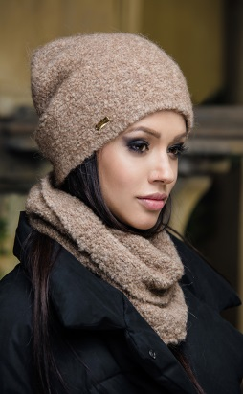 | 60853900 | Boucle комплект (шапка, шарф-кольцо) (39 джинс) | 1309 | 0% | 1309 |  | 0 | 8 | 39%Шерсть, 25%Акрил, 22%Альпака, 13%Нейлон, 1%Эластан | Gulyann | Жен | Одинарная вязка | Шапка 54-58 см, шарф - универсальный
225 | 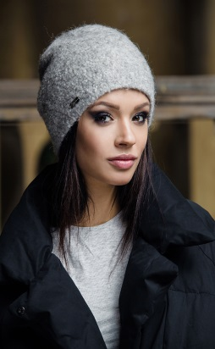 | 60840300 | Boucle шапка (03 молоко) | 715 | 0% | 715 |  | 0 | 30 | 39%Шерсть, 25%Акрил, 22%Альпака, 13%Нейлон, 1%Эластан | Gulyann | Жен | Одинарная вязка | 54-58 см
226 |  | 60841800 | Boucle шапка (18 беж) | 715 | 0% | 715 |  | 0 | 17 | 39%Шерсть, 25%Акрил, 22%Альпака, 13%Нейлон, 1%Эластан | Gulyann | Жен | Одинарная вязка | 54-58 см
227 |  | 60843800 | Boucle шапка (38 голубой) | 715 | 0% | 715 |  | 0 | 19 | 39%Шерсть, 25%Акрил, 22%Альпака, 13%Нейлон, 1%Эластан | Gulyann | Жен | Одинарная вязка | 54-58 см
228 |  | 60843900 | Boucle шапка (39 джинс) | 715 | 0% | 715 |  | 0 | 20 | 39%Шерсть, 25%Акрил, 22%Альпака, 13%Нейлон, 1%Эластан | Gulyann | Жен | Одинарная вязка | 54-58 см
229 |  | 60844100 | Boucle шапка (41 ярк. синий) | 715 | 0% | 715 |  | 0 | 6 | 39%Шерсть, 25%Акрил, 22%Альпака, 13%Нейлон, 1%Эластан | Gulyann | Жен | Одинарная вязка | 54-58 см
230 |  | 60844500 | Boucle шапка (45 св.серый) | 715 | 0% | 715 |  | 0 | 25 | 39%Шерсть, 25%Акрил, 22%Альпака, 13%Нейлон, 1%Эластан | Gulyann | Жен | Одинарная вязка | 54-58 см
231 |  | 60844600 | Boucle шапка (46 серый) | 715 | 0% | 715 |  | 0 | 31 | 39%Шерсть, 25%Акрил, 22%Альпака, 13%Нейлон, 1%Эластан | Gulyann | Жен | Одинарная вязка | 54-58 см
232 |  | 60845500 | Boucle шапка (55 пеп. роза) | 715 | 0% | 715 |  | 0 | 8 | 39%Шерсть, 25%Акрил, 22%Альпака, 13%Нейлон, 1%Эластан | Gulyann | Жен | Одинарная вязка | 54-58 см
233 |  | 60846900 | Boucle шапка (69 кремовый) | 715 | 0% | 715 |  | 0 | 113 | 39%Шерсть, 25%Акрил, 22%Альпака, 13%Нейлон, 1%Эластан | Gulyann | Жен | Одинарная вязка | 54-58 см
234 |  | 70051200 | Camila колпак (12 camel) | 600 | 0% | 600 |  | 0 | 1 | 65%Полиакрил, 17%Альпака, 12%Полиамид, 6%Вискоза | Gulyann | Жен
235 |  | 70053900 | Camila колпак (39 джинс) | 600 | 0% | 600 |  | 0 | 64 | 65%Полиакрил, 17%Альпака, 12%Полиамид, 6%Вискоза | Gulyann | Жен
236 |  | 70054100 | Camila колпак (41 ярк. синий) | 600 | 0% | 600 |  | 0 | 23 | 65%Полиакрил, 17%Альпака, 12%Полиамид, 6%Вискоза | Gulyann | Жен
237 |  | 70054200 | Camila колпак (42 т.синий) | 600 | 0% | 600 |  | 0 | 12 | 65%Полиакрил, 17%Альпака, 12%Полиамид, 6%Вискоза | Gulyann | Жен
238 |  | 70057300 | Camila колпак (73 винный) | 600 | 0% | 600 |  | 0 | 27 | 65%Полиакрил, 17%Альпака, 12%Полиамид, 6%Вискоза | Gulyann | Жен
239 | 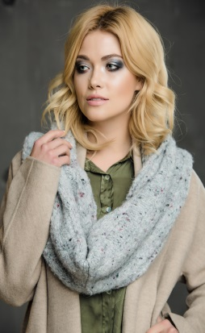 | 70060200 | Camila снуд (02 черный) | 1000 | 0% | 1000 |  | 0 | 7 | 65%Полиакрил, 17%Альпака, 12%Полиамид, 6%Вискоза | Gulyann | Жен | Одинарная вязка | Универсальный
240 |  | 70061800 | Camila снуд (18 беж) | 1000 | 0% | 1000 |  | 0 | 7 | 65%Полиакрил, 17%Альпака, 12%Полиамид, 6%Вискоза | Gulyann | Жен | Одинарная вязка | Универсальный
241 |  | 70063900 | Camila снуд (39 джинс) | 1000 | 0% | 1000 |  | 0 | 4 | 65%Полиакрил, 17%Альпака, 12%Полиамид, 6%Вискоза | Gulyann | Жен | Одинарная вязка | Универсальный
242 |  | 70064200 | Camila снуд (42 т.синий) | 1000 | 0% | 1000 |  | 0 | 5 | 65%Полиакрил, 17%Альпака, 12%Полиамид, 6%Вискоза | Gulyann | Жен | Одинарная вязка | Универсальный
243 |  | 70064500 | Camila снуд (45 св.серый) | 1000 | 0% | 1000 |  | 0 | 5 | 65%Полиакрил, 17%Альпака, 12%Полиамид, 6%Вискоза | Gulyann | Жен | Одинарная вязка | Универсальный
244 |  | 70065500 | Camila снуд (55 пеп. роза) | 1000 | 0% | 1000 |  | 0 | 1 | 65%Полиакрил, 17%Альпака, 12%Полиамид, 6%Вискоза | Gulyann | Жен | Одинарная вязка | Универсальный
245 |  | 70066900 | Camila снуд (69 кремовый) | 1000 | 0% | 1000 |  | 0 | 4 | 65%Полиакрил, 17%Альпака, 12%Полиамид, 6%Вискоза | Gulyann | Жен | Одинарная вязка | Универсальный
246 |  | 70067300 | Camila снуд (73 винный) | 1000 | 0% | 1000 |  | 0 | 5 | 65%Полиакрил, 17%Альпака, 12%Полиамид, 6%Вискоза | Gulyann | Жен | Одинарная вязка | Универсальный
247 | 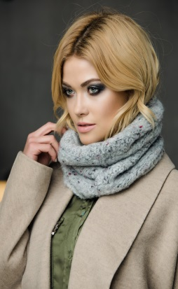 | 70070200 | Camila шарф-кольцо (02 черный) | 650 | 0% | 650 |  | 0 | 3 | 65%Полиакрил, 17%Альпака, 12%Полиамид, 6%Вискоза | Gulyann | Жен
248 |  | 70074100 | Camila шарф-кольцо (41 ярк.синий) | 650 | 0% | 650 |  | 0 | 2 | 65%Полиакрил, 17%Альпака, 12%Полиамид, 6%Вискоза | Gulyann | Жен
249 |  | 70074200 | Camila шарф-кольцо (42 т.синий) | 650 | 0% | 650 |  | 0 | 7 | 65%Полиакрил, 17%Альпака, 12%Полиамид, 6%Вискоза | Gulyann | Жен
250 |  | 70074500 | Camila шарф-кольцо (45 св.серый) | 650 | 0% | 650 |  | 0 | 1 | 65%Полиакрил, 17%Альпака, 12%Полиамид, 6%Вискоза | Gulyann | Жен
251 |  | 70076900 | Camila шарф-кольцо (69 кремовый) | 650 | 0% | 650 |  | 0 | 1 | 65%Полиакрил, 17%Альпака, 12%Полиамид, 6%Вискоза | Gulyann | Жен
252 |  | 70083800 | Candy колпак (38 голубой) | 650 | 0% | 650 |  | 0 | 2 | 80%Шерсть, 20%Полиакрил | Gulyann | Жен | Одинарная вязка | 54-58 см
253 | 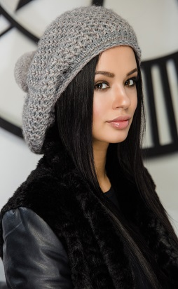 | 70090145 | CasaBlanca берет (01 белый, 45 св.серый) | 890 | 0% | 890 |  | 0 | 25 | 50%Полиакрил, 30%Шерсть, 10%Альпака, 10%Вискоза | Gulyann | Жен | Флисовая подкладка | 54-58 см
254 |  | 70090317 | CasaBlanca берет (03 молоко, 17 св.беж) | 890 | 0% | 890 |  | 0 | 45 | 50%Полиакрил, 30%Шерсть, 10%Альпака, 10%Вискоза | Gulyann | Жен | Флисовая подкладка | 54-58 см
255 | 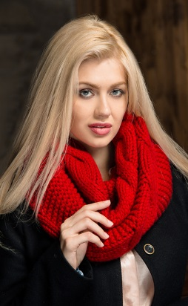 | 50350100 | Charm снуд (01 белый) | 915 | 0% | 915 |  | 0 | 41 | 80%Шерсть, 20%Полиакрил | Gulyann | Жен | Одинарная вязка | Универсальный
256 |  | 50350200 | Charm снуд (02 черный) | 915 | 0% | 915 |  | 0 | 48 | 80%Шерсть, 20%Полиакрил | Gulyann | Жен | Одинарная вязка | Универсальный
257 |  | 50350300 | Charm снуд (03 молоко) | 915 | 0% | 915 |  | 0 | 39 | 80%Шерсть, 20%Полиакрил | Gulyann | Жен | Одинарная вязка | Универсальный
258 |  | 50354700 | Charm снуд (47 т.серый) | 915 | 0% | 915 |  | 0 | 35 | 80%Шерсть, 20%Полиакрил | Gulyann | Жен | Одинарная вязка | Универсальный
259 |  | 50355000 | Charm снуд (50 горчичный) | 915 | 0% | 915 |  | 0 | 32 | 80%Шерсть, 20%Полиакрил | Gulyann | Жен | Одинарная вязка | Универсальный
260 |  | 50358800 | Charm снуд (88 синий) | 915 | 0% | 915 |  | 0 | 30 | 80%Шерсть, 20%Полиакрил | Gulyann | Жен | Одинарная вязка | Универсальный
261 | 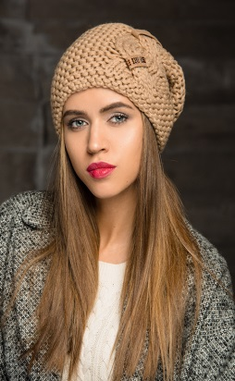 | 50340100 | Charm шапка (01 белый) | 980 | 0% | 980 |  | 0 | 144 | 80%Шерсть, 20%Полиакрил | Gulyann | Жен | Флисовая подкладка | 54-58 см
262 |  | 50340200 | Charm шапка (02 черный) | 980 | 0% | 980 |  | 0 | 18 | 80%Шерсть, 20%Полиакрил | Gulyann | Жен | Флисовая подкладка | 54-58 см
263 |  | 50340300 | Charm шапка (03 молоко) | 980 | 0% | 980 |  | 0 | 44 | 80%Шерсть, 20%Полиакрил | Gulyann | Жен | Флисовая подкладка | 54-58 см
264 |  | 50341200 | Charm шапка (12 camel) | 980 | 0% | 980 |  | 0 | 10 | 80%Шерсть, 20%Полиакрил | Gulyann | Жен | Флисовая подкладка | 54-58 см
265 |  | 50341700 | Charm шапка (17 св.беж) | 980 | 0% | 980 |  | 0 | 16 | 80%Шерсть, 20%Полиакрил | Gulyann | Жен | Флисовая подкладка | 54-58 см
266 |  | 50341900 | Charm шапка (19 шоколад) | 980 | 0% | 980 |  | 0 | 19 | 80%Шерсть, 20%Полиакрил | Gulyann | Жен | Флисовая подкладка | 54-58 см
267 |  | 50344200 | Charm шапка (42 т.синий) | 980 | 0% | 980 |  | 0 | 3 | 80%Шерсть, 20%Полиакрил | Gulyann | Жен | Флисовая подкладка | 54-58 см
268 |  | 50344700 | Charm шапка (47 т.серый) | 980 | 0% | 980 |  | 0 | 5 | 80%Шерсть, 20%Полиакрил | Gulyann | Жен | Флисовая подкладка | 54-58 см
269 |  | 50345000 | Charm шапка (50 горчичный) | 980 | 0% | 980 |  | 0 | 9 | 80%Шерсть, 20%Полиакрил | Gulyann | Жен | Флисовая подкладка | 54-58 см
270 |  | 50345300 | Charm шапка (53 кофе) | 980 | 0% | 980 |  | 0 | 28 | 80%Шерсть, 20%Полиакрил | Gulyann | Жен | Флисовая подкладка | 54-58 см
271 |  | 50348200 | Charm шапка (82 св. вишня) | 980 | 0% | 980 |  | 0 | 1 | 80%Шерсть, 20%Полиакрил | Gulyann | Жен | Флисовая подкладка | 54-58 см
272 |  | 50348800 | Charm шапка (88 синий) | 980 | 0% | 980 |  | 0 | 21 | 80%Шерсть, 20%Полиакрил | Gulyann | Жен | Флисовая подкладка | 54-58 см
273 | 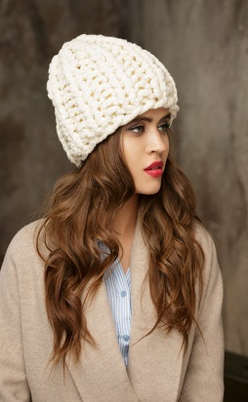 | 50240303 | Danna шапка (03 молоко, 03 молоко, золото) | 1200 | 0% | 1200 |  | 0 | 6 | 80%Шерсть, 20%Полиакрил | Gulyann | Жен | Флисовая подкладка | 54-58 см
274 | 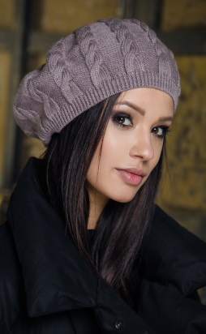 | 60350200 | Debora берет (02 черный) | 495 | 0% | 495 |  | 0 | 23 | 80%Шерсть, 20%Полиакрил | Gulyann | Жен | Одинарная вязка | 54-58 см
275 |  | 60352400 | Debora берет (24 фисташка) | 495 | 0% | 495 |  | 0 | 24 | 80%Шерсть, 20%Полиакрил | Gulyann | Жен | Одинарная вязка | 54-58 см
276 |  | 60353200 | Debora берет (32 св.сирень) | 495 | 0% | 495 |  | 0 | 7 | 80%Шерсть, 20%Полиакрил | Gulyann | Жен | Одинарная вязка | 54-58 см
277 |  | 60353900 | Debora берет (39 джинс) | 495 | 0% | 495 |  | 0 | 3 | 80%Шерсть, 20%Полиакрил | Gulyann | Жен | Одинарная вязка | 54-58 см
278 |  | 60354500 | Debora берет (45 св.серый) | 495 | 0% | 495 |  | 0 | 1 | 80%Шерсть, 20%Полиакрил | Gulyann | Жен | Одинарная вязка | 54-58 см
279 |  | 60354700 | Debora берет (47 т.серый) | 495 | 0% | 495 |  | 0 | 1 | 80%Шерсть, 20%Полиакрил | Gulyann | Жен | Одинарная вязка | 54-58 см
280 |  | 60354900 | Debora берет (49 т.золото) | 495 | 0% | 495 |  | 0 | 1 | 80%Шерсть, 20%Полиакрил | Gulyann | Жен | Одинарная вязка | 54-58 см
281 |  | 60355000 | Debora берет (50 горчичный) | 495 | 0% | 495 |  | 0 | 2 | 80%Шерсть, 20%Полиакрил | Gulyann | Жен | Одинарная вязка | 54-58 см
282 |  | 60355300 | Debora берет (53 кофе) | 495 | 0% | 495 |  | 0 | 2 | 80%Шерсть, 20%Полиакрил | Gulyann | Жен | Одинарная вязка | 54-58 см
283 |  | 60355400 | Debora берет (54 терракот) | 495 | 0% | 495 |  | 0 | 4 | 80%Шерсть, 20%Полиакрил | Gulyann | Жен | Одинарная вязка | 54-58 см
284 |  | 60357500 | Debora берет (75 олива) | 495 | 0% | 495 |  | 0 | 1 | 80%Шерсть, 20%Полиакрил | Gulyann | Жен | Одинарная вязка | 54-58 см
285 |  | 60358400 | Debora берет (84 графит) | 495 | 0% | 495 |  | 0 | 1 | 80%Шерсть, 20%Полиакрил | Gulyann | Жен | Одинарная вязка | 54-58 см
286 | 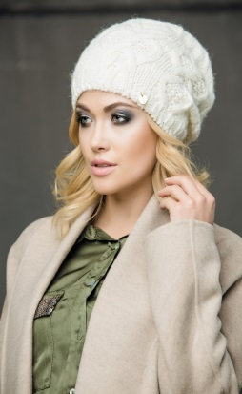 | 70130100 | Dimitra шапка (01 белый) | 650 | 0% | 650 |  | 0 | 20 | 50%Полиакрил, 30%Шерсть, 10%Альпака, 10%Вискоза | Gulyann | Жен | Флисовая подкладка | 54-58 см
287 |  | 70130300 | Dimitra шапка (03 молоко) | 650 | 0% | 650 |  | 0 | 37 | 50%Полиакрил, 30%Шерсть, 10%Альпака, 10%Вискоза | Gulyann | Жен | Флисовая подкладка | 54-58 см
288 |  | 70134200 | Dimitra шапка (42 т.синий) | 650 | 0% | 650 |  | 0 | 1 | 50%Полиакрил, 30%Шерсть, 10%Альпака, 10%Вискоза | Gulyann | Жен | Флисовая подкладка | 54-58 см
289 |  | 70134900 | Dimitra шапка (49 т.золото) | 650 | 0% | 650 |  | 0 | 1 | 50%Полиакрил, 30%Шерсть, 10%Альпака, 10%Вискоза | Gulyann | Жен | Флисовая подкладка | 54-58 см
290 |  | 70135000 | Dimitra шапка (50 горчичный) | 650 | 0% | 650 |  | 0 | 31 | 50%Полиакрил, 30%Шерсть, 10%Альпака, 10%Вискоза | Gulyann | Жен | Флисовая подкладка | 54-58 см
291 |  | 70135300 | Dimitra шапка (53 кофе) | 650 | 0% | 650 |  | 0 | 5 | 50%Полиакрил, 30%Шерсть, 10%Альпака, 10%Вискоза | Gulyann | Жен | Флисовая подкладка | 54-58 см
292 |  | 70135400 | Dimitra шапка (54 терракот) | 650 | 0% | 650 |  | 0 | 26 | 50%Полиакрил, 30%Шерсть, 10%Альпака, 10%Вискоза | Gulyann | Жен | Флисовая подкладка | 54-58 см
293 | 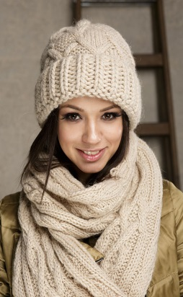 | 61190300 | Dreda комплект (шапка, шарф) (03 молоко) | 1760 | 0% | 1760 |  | 0 | 2 | 50%Полиакрил, 30%Шерсть, 10%Альпака, 10%Вискоза | Gulyann | Жен | Флисовая подкладка | Шапка 54-58 см, шарф - универсальный
294 |  | 61194900 | Dreda комплект (шапка, шарф) (49 т.золото) | 1760 | 0% | 1760 |  | 0 | 5 | 50%Полиакрил, 30%Шерсть, 10%Альпака, 10%Вискоза | Gulyann | Жен | Флисовая подкладка | Шапка 54-58 см, шарф - универсальный
295 |  | 61196200 | Dreda комплект (шапка, шарф) (62 ярк.сирень) | 1760 | 0% | 1760 |  | 0 | 8 | 50%Полиакрил, 30%Шерсть, 10%Альпака, 10%Вискоза | Gulyann | Жен | Флисовая подкладка | Шапка 54-58 см, шарф - универсальный
296 | 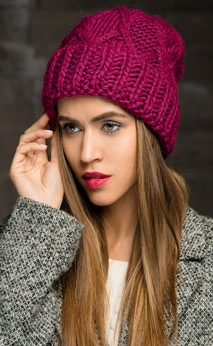 | 60330100 | Dreda шапка (01 белый) | 825 | 0% | 825 |  | 0 | 3 | 50%Полиакрил, 30%Шерсть, 10%Альпака, 10%Вискоза | Gulyann | Жен | Флисовая подкладка | 54-58 см
297 |  | 60330300 | Dreda шапка (03 молоко) | 825 | 0% | 825 |  | 0 | 11 | 50%Полиакрил, 30%Шерсть, 10%Альпака, 10%Вискоза | Gulyann | Жен | Флисовая подкладка | 54-58 см
298 | 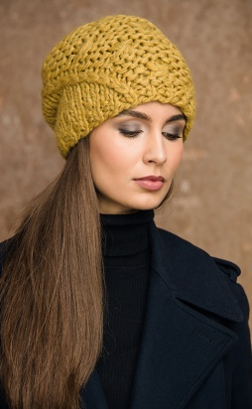 | 60540100 | Emma шапка (01 белый) | 1045 | 0% | 1045 |  | 0 | 22 | 50%Полиакрил, 30%Шерсть, 10%Альпака, 10%Вискоза | Gulyann | Жен | Флисовая подкладка | 54-58 см
299 |  | 60541700 | Emma шапка (17 св.беж) | 1045 | 0% | 1045 |  | 0 | 1 | 50%Полиакрил, 30%Шерсть, 10%Альпака, 10%Вискоза | Gulyann | Жен | Флисовая подкладка | 54-58 см
300 |  | 60544500 | Emma шапка (45 св.серый) | 1045 | 0% | 1045 |  | 0 | 1 | 50%Полиакрил, 30%Шерсть, 10%Альпака, 10%Вискоза | Gulyann | Жен | Флисовая подкладка | 54-58 см
301 | 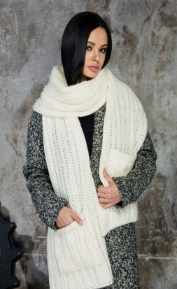 | 71160300 | Evita шарф с карманами (03 молоко) | 1800 | 0% | 1800 |  | 0 | 40 | 50%Полиакрил, 30%Шерсть, 10%Альпака, 10%Вискоза | Gulyann | Жен | Одинарная вязка | Универсальный
302 |  | 71160400 | Evita шарф с карманами (04 красный) | 1800 | 0% | 1800 |  | 0 | 8 | 50%Полиакрил, 30%Шерсть, 10%Альпака, 10%Вискоза | Gulyann | Жен | Одинарная вязка | Универсальный
303 |  | 71161200 | Evita шарф с карманами (12 camel) | 1800 | 0% | 1800 |  | 0 | 12 | 50%Полиакрил, 30%Шерсть, 10%Альпака, 10%Вискоза | Gulyann | Жен | Одинарная вязка | Универсальный
304 |  | 71164100 | Evita шарф с карманами (41 ярк. синий) | 1800 | 0% | 1800 |  | 0 | 12 | 50%Полиакрил, 30%Шерсть, 10%Альпака, 10%Вискоза | Gulyann | Жен | Одинарная вязка | Универсальный
305 |  | 71164600 | Evita шарф с карманами (46 серый) | 1800 | 0% | 1800 |  | 0 | 16 | 50%Полиакрил, 30%Шерсть, 10%Альпака, 10%Вискоза | Gulyann | Жен | Одинарная вязка | Универсальный
306 |  | 71165500 | Evita шарф с карманами (55 пеп. роза) | 1800 | 0% | 1800 |  | 0 | 12 | 50%Полиакрил, 30%Шерсть, 10%Альпака, 10%Вискоза | Gulyann | Жен | Одинарная вязка | Универсальный
307 |  | 71167100 | Evita шарф с карманами (71 изумруд) | 1800 | 0% | 1800 |  | 0 | 7 | 50%Полиакрил, 30%Шерсть, 10%Альпака, 10%Вискоза | Gulyann | Жен | Одинарная вязка | Универсальный
308 |  | 70150400 | Fleur варежки (04 красный) | 890 | 0% | 890 |  | 0 | 2 | 50%Полиакрил, 30%Шерсть, 10%Альпака, 10%Вискоза | Gulyann | Жен | Двойная вязка | Универсальный
309 |  | 70151200 | Fleur варежки (12 camel) | 890 | 0% | 890 |  | 0 | 1 | 50%Полиакрил, 30%Шерсть, 10%Альпака, 10%Вискоза | Gulyann | Жен | Двойная вязка | Универсальный
310 |  | 70151300 | Fleur варежки (13 св.серый (минерал)) | 890 | 0% | 890 |  | 0 | 9 | 50%Полиакрил, 30%Шерсть, 10%Альпака, 10%Вискоза | Gulyann | Жен | Двойная вязка | Универсальный
311 |  | 70151700 | Fleur варежки (17 св.беж) | 890 | 0% | 890 |  | 0 | 2 | 50%Полиакрил, 30%Шерсть, 10%Альпака, 10%Вискоза | Gulyann | Жен | Двойная вязка | Универсальный
312 |  | 70153800 | Fleur варежки (38 голубой) | 890 | 0% | 890 |  | 0 | 1 | 50%Полиакрил, 30%Шерсть, 10%Альпака, 10%Вискоза | Gulyann | Жен | Двойная вязка | Универсальный
313 |  | 70154100 | Fleur варежки (41 ярк. синий) | 890 | 0% | 890 |  | 0 | 2 | 50%Полиакрил, 30%Шерсть, 10%Альпака, 10%Вискоза | Gulyann | Жен | Двойная вязка | Универсальный
314 |  | 70154200 | Fleur варежки (42 т.синий) | 890 | 0% | 890 |  | 0 | 1 | 50%Полиакрил, 30%Шерсть, 10%Альпака, 10%Вискоза | Gulyann | Жен | Двойная вязка | Универсальный
315 |  | 70155000 | Fleur варежки (50 горчичный) | 890 | 0% | 890 |  | 0 | 2 | 50%Полиакрил, 30%Шерсть, 10%Альпака, 10%Вискоза | Gulyann | Жен | Двойная вязка | Универсальный
316 |  | 70157300 | Fleur варежки (73 винный) | 890 | 0% | 890 |  | 0 | 2 | 50%Полиакрил, 30%Шерсть, 10%Альпака, 10%Вискоза | Gulyann | Жен | Двойная вязка | Универсальный
317 | 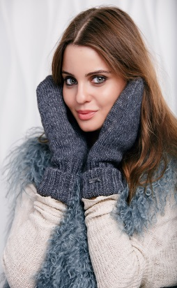 | 71270100 | Florence варежки (01 белый) | 460 | 0% | 460 |  | 0 | 13 | 50%Полиакрил, 30%Шерсть, 10%Альпака, 10%Вискоза | Gulyann | Жен | Двойная вязка | Универсальный
318 |  | 71270200 | Florence варежки (02 черный) | 460 | 0% | 460 |  | 0 | 29 | 50%Полиакрил, 30%Шерсть, 10%Альпака, 10%Вискоза | Gulyann | Жен | Двойная вязка | Универсальный
319 |  | 71270300 | Florence варежки (03 молоко) | 460 | 0% | 460 |  | 0 | 17 | 50%Полиакрил, 30%Шерсть, 10%Альпака, 10%Вискоза | Gulyann | Жен | Двойная вязка | Универсальный
320 |  | 71270400 | Florence варежки (04 красный) | 460 | 0% | 460 |  | 0 | 5 | 50%Полиакрил, 30%Шерсть, 10%Альпака, 10%Вискоза | Gulyann | Жен | Двойная вязка | Универсальный
321 |  | 71271200 | Florence варежки (12 camel) | 460 | 0% | 460 |  | 0 | 3 | 50%Полиакрил, 30%Шерсть, 10%Альпака, 10%Вискоза | Gulyann | Жен | Двойная вязка | Универсальный
322 |  | 71271300 | Florence варежки (13 св. серый (минерал)) | 460 | 0% | 460 |  | 0 | 17 | 50%Полиакрил, 30%Шерсть, 10%Альпака, 10%Вискоза | Gulyann | Жен | Двойная вязка | Универсальный
323 |  | 71271700 | Florence варежки (17 св.беж) | 460 | 0% | 460 |  | 0 | 29 | 50%Полиакрил, 30%Шерсть, 10%Альпака, 10%Вискоза | Gulyann | Жен | Двойная вязка | Универсальный
324 |  | 71271800 | Florence варежки (18 беж) | 460 | 0% | 460 |  | 0 | 13 | 50%Полиакрил, 30%Шерсть, 10%Альпака, 10%Вискоза | Gulyann | Жен | Двойная вязка | Универсальный
325 |  | 71271900 | Florence варежки (19 шоколад) | 460 | 0% | 460 |  | 0 | 14 | 50%Полиакрил, 30%Шерсть, 10%Альпака, 10%Вискоза | Gulyann | Жен | Двойная вязка | Универсальный
326 |  | 71273800 | Florence варежки (38 голубой) | 460 | 0% | 460 |  | 0 | 5 | 50%Полиакрил, 30%Шерсть, 10%Альпака, 10%Вискоза | Gulyann | Жен | Двойная вязка | Универсальный
327 |  | 71274100 | Florence варежки (41 ярк. синий) | 460 | 0% | 460 |  | 0 | 5 | 50%Полиакрил, 30%Шерсть, 10%Альпака, 10%Вискоза | Gulyann | Жен | Двойная вязка | Универсальный
328 |  | 71274500 | Florence варежки (45 св.серый) | 460 | 0% | 460 |  | 0 | 19 | 50%Полиакрил, 30%Шерсть, 10%Альпака, 10%Вискоза | Gulyann | Жен | Двойная вязка | Универсальный
329 |  | 71274600 | Florence варежки (46 серый) | 460 | 0% | 460 |  | 0 | 11 | 50%Полиакрил, 30%Шерсть, 10%Альпака, 10%Вискоза | Gulyann | Жен | Двойная вязка | Универсальный
330 |  | 71274900 | Florence варежки (49 т.золото) | 460 | 0% | 460 |  | 0 | 5 | 50%Полиакрил, 30%Шерсть, 10%Альпака, 10%Вискоза | Gulyann | Жен | Двойная вязка | Универсальный
331 |  | 71275000 | Florence варежки (50 горчичный) | 460 | 0% | 460 |  | 0 | 5 | 50%Полиакрил, 30%Шерсть, 10%Альпака, 10%Вискоза | Gulyann | Жен | Двойная вязка | Универсальный
332 |  | 71275400 | Florence варежки (54 терракот) | 460 | 0% | 460 |  | 0 | 8 | 50%Полиакрил, 30%Шерсть, 10%Альпака, 10%Вискоза | Gulyann | Жен | Двойная вязка | Универсальный
333 |  | 71275500 | Florence варежки (55 пеп. роза) | 460 | 0% | 460 |  | 0 | 13 | 50%Полиакрил, 30%Шерсть, 10%Альпака, 10%Вискоза | Gulyann | Жен | Двойная вязка | Универсальный
334 |  | 71277300 | Florence варежки (73 винный) | 460 | 0% | 460 |  | 0 | 1 | 50%Полиакрил, 30%Шерсть, 10%Альпака, 10%Вискоза | Gulyann | Жен | Двойная вязка | Универсальный
335 |  | 71277600 | Florence варежки (76 серо-зеленый) | 460 | 0% | 460 |  | 0 | 1 | 50%Полиакрил, 30%Шерсть, 10%Альпака, 10%Вискоза | Gulyann | Жен | Двойная вязка | Универсальный
336 | 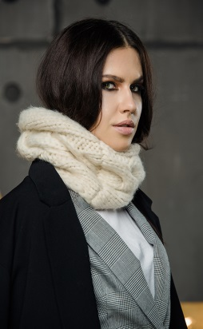 | 70200200 | Frullana снуд (02 черный) | 1800 | 0% | 1800 |  | 0 | 20 | 50%Полиакрил, 30%Шерсть, 10%Альпака, 10%Вискоза | Gulyann | Жен | Флисовая подкладка | Универсальный
337 |  | 70200300 | Frullana снуд (03 молоко) | 1800 | 0% | 1800 |  | 0 | 39 | 50%Полиакрил, 30%Шерсть, 10%Альпака, 10%Вискоза | Gulyann | Жен | Флисовая подкладка | Универсальный
338 | 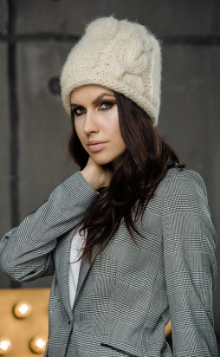 | 70180200 | Frullana шапка (02 черный) | 1600 | 0% | 1600 |  | 0 | 34 | 50%Полиакрил, 30%Шерсть, 10%Альпака, 10%Вискоза | Gulyann | Жен | Флисовая подкладка | 54-58 см
339 |  | 61660300 | Heart шапка (03 молоко) | 902 | 0% | 902 |  | 0 | 28 | 39%Шерсть, 25%Акрил, 22%Альпака, 13%Нейлон, 1%Эластан | Gulyann | Жен | Одинарная вязка | 54-58 см
340 |  | 61661200 | Heart шапка (12 camel) | 902 | 0% | 902 |  | 0 | 17 | 39%Шерсть, 25%Акрил, 22%Альпака, 13%Нейлон, 1%Эластан | Gulyann | Жен | Одинарная вязка | 54-58 см
341 |  | 61664500 | Heart шапка (45 св.серый) | 902 | 0% | 902 |  | 0 | 2 | 39%Шерсть, 25%Акрил, 22%Альпака, 13%Нейлон, 1%Эластан | Gulyann | Жен | Одинарная вязка | 54-58 см
342 |  | 61666900 | Heart шапка (69 кремовый) | 902 | 0% | 902 |  | 0 | 20 | 39%Шерсть, 25%Акрил, 22%Альпака, 13%Нейлон, 1%Эластан | Gulyann | Жен | Одинарная вязка | 54-58 см
343 | 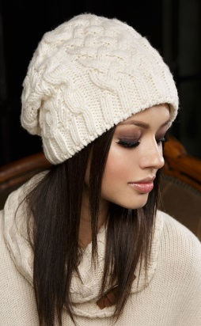 | 60940300 | Jane шапка (03 молоко) | 530 | 0% | 530 |  | 0 | 31 | 80%Шерсть, 20%Полиакрил | Gulyann | Жен | Флисовая подкладка | 54-58 см
344 |  | 60321200 | Julia берет (12 camel) | 985 | 0% | 985 |  | 0 | 2 | 42%Полиакрил, 30%Полиамид, 14%Мохер, 14%Шерсть | Gulyann | Жен | Одинарная вязка | 54-58 см
345 |  | 60324500 | Julia берет (45 св.серый) | 985 | 0% | 985 |  | 0 | 2 | 42%Полиакрил, 30%Полиамид, 14%Мохер, 14%Шерсть | Gulyann | Жен | Одинарная вязка | 54-58 см
346 |  | 60324600 | Julia берет (46 серый) | 985 | 0% | 985 |  | 0 | 10 | 42%Полиакрил, 30%Полиамид, 14%Мохер, 14%Шерсть | Gulyann | Жен | Одинарная вязка | 54-58 см
347 |  | 60325500 | Julia берет (55 пеп. роза) | 985 | 0% | 985 |  | 0 | 38 | 42%Полиакрил, 30%Полиамид, 14%Мохер, 14%Шерсть | Gulyann | Жен | Одинарная вязка | 54-58 см
348 |  | 60971200 | Julia снуд (12 camel) | 1045 | 0% | 1045 |  | 0 | 41 | 42%Полиакрил, 30%Полиамид, 14%Мохер, 14%Шерсть | Gulyann | Жен | Одинарная вязка | Универсальный
349 |  | 60974500 | Julia снуд (45 св.серый) | 1045 | 0% | 1045 |  | 0 | 129 | 42%Полиакрил, 30%Полиамид, 14%Мохер, 14%Шерсть | Gulyann | Жен | Одинарная вязка | Универсальный
350 |  | 60974600 | Julia снуд (46 серый) | 1045 | 0% | 1045 |  | 0 | 70 | 42%Полиакрил, 30%Полиамид, 14%Мохер, 14%Шерсть | Gulyann | Жен | Одинарная вязка | Универсальный
351 |  | 60975500 | Julia снуд (55 пеп. роза) | 1045 | 0% | 1045 |  | 0 | 54 | 42%Полиакрил, 30%Полиамид, 14%Мохер, 14%Шерсть | Gulyann | Жен | Одинарная вязка | Универсальный
352 |  | 60311200 | Julia шапка (12 camel) | 690 | 0% | 690 |  | 0 | 54 | 42%Полиакрил, 30%Полиамид, 14%Мохер, 14%Шерсть | Gulyann | Жен | Одинарная вязка | 54-58 см
353 |  | 60314100 | Julia шапка (41 ярк. синий) | 690 | 0% | 690 |  | 0 | 10 | 42%Полиакрил, 30%Полиамид, 14%Мохер, 14%Шерсть | Gulyann | Жен | Одинарная вязка | 54-58 см
354 |  | 60314200 | Julia шапка (42 т.синий) | 690 | 0% | 690 |  | 0 | 4 | 42%Полиакрил, 30%Полиамид, 14%Мохер, 14%Шерсть | Gulyann | Жен | Одинарная вязка | 54-58 см
355 |  | 60314500 | Julia шапка (45 св.серый) | 690 | 0% | 690 |  | 0 | 81 | 42%Полиакрил, 30%Полиамид, 14%Мохер, 14%Шерсть | Gulyann | Жен | Одинарная вязка | 54-58 см
356 |  | 60314600 | Julia шапка (46 серый) | 690 | 0% | 690 |  | 0 | 31 | 42%Полиакрил, 30%Полиамид, 14%Мохер, 14%Шерсть | Gulyann | Жен | Одинарная вязка | 54-58 см
357 |  | 60315500 | Julia шапка (55 пеп. роза) | 690 | 0% | 690 |  | 0 | 42 | 42%Полиакрил, 30%Полиамид, 14%Мохер, 14%Шерсть | Gulyann | Жен | Одинарная вязка | 54-58 см
358 |  | 60316200 | Julia шапка (62 ярк.сирень) | 690 | 0% | 690 |  | 0 | 7 | 42%Полиакрил, 30%Полиамид, 14%Мохер, 14%Шерсть | Gulyann | Жен | Одинарная вязка | 54-58 см
359 |  | 60316300 | Julia шапка (63 мятный) | 690 | 0% | 690 |  | 0 | 7 | 42%Полиакрил, 30%Полиамид, 14%Мохер, 14%Шерсть | Gulyann | Жен | Одинарная вязка | 54-58 см
360 |  | 50310100 | Kris берет (01 белый) | 1200 | 0% | 1200 |  | 0 | 16 | 80%Шерсть, 20%Полиакрил | Gulyann | Жен | Флисовая подкладка | 54-58 см
361 |  | 50310200 | Kris берет (02 черный) | 1200 | 0% | 1200 |  | 0 | 9 | 80%Шерсть, 20%Полиакрил | Gulyann | Жен | Флисовая подкладка | 54-58 см
362 |  | 50311500 | Kris берет (15 оранжевый) | 1200 | 0% | 1200 |  | 0 | 4 | 80%Шерсть, 20%Полиакрил | Gulyann | Жен | Флисовая подкладка | 54-58 см
363 |  | 50311700 | Kris берет (17 св.беж) | 1200 | 0% | 1200 |  | 0 | 1 | 80%Шерсть, 20%Полиакрил | Gulyann | Жен | Флисовая подкладка | 54-58 см
364 |  | 50314500 | Kris берет (45 св.серый) | 1200 | 0% | 1200 |  | 0 | 2 | 80%Шерсть, 20%Полиакрил | Gulyann | Жен | Флисовая подкладка | 54-58 см
365 |  | 50314600 | Kris берет (46 серый) | 1200 | 0% | 1200 |  | 0 | 1 | 80%Шерсть, 20%Полиакрил | Gulyann | Жен | Флисовая подкладка | 54-58 см
366 |  | 50314700 | Kris берет (47 т.серый) | 1200 | 0% | 1200 |  | 0 | 6 | 80%Шерсть, 20%Полиакрил | Gulyann | Жен | Флисовая подкладка | 54-58 см
367 |  | 7026024501 | Kristal шапка (02 черный, 45 св.серый, 01 белый) | 1000 | 0% | 1000 |  | 0 | 1 | 50%Полиакрил, 30%Шерсть, 10%Альпака, 10%Вискоза | Gulyann | Жен | Флисовая подкладка | 54-58 см
368 |  | 7026185503 | Kristal шапка (18 беж, 55 пеп. роза, 03 молоко) | 1000 | 0% | 1000 |  | 0 | 16 | 50%Полиакрил, 30%Шерсть, 10%Альпака, 10%Вискоза | Gulyann | Жен | Флисовая подкладка | 54-58 см
369 |  | 7026191703 | Kristal шапка (19 шоколад, 17 св.беж, 03 молоко) | 1000 | 0% | 1000 |  | 0 | 21 | 50%Полиакрил, 30%Шерсть, 10%Альпака, 10%Вискоза | Gulyann | Жен | Флисовая подкладка | 54-58 см
370 |  | 7026384501 | Kristal шапка (38 голубой, 45 св.серый, 01 белый) | 1000 | 0% | 1000 |  | 0 | 7 | 50%Полиакрил, 30%Шерсть, 10%Альпака, 10%Вискоза | Gulyann | Жен | Флисовая подкладка | 54-58 см
371 |  | 7026425001 | Kristal шапка (42 т.синий, 50 горчичный, 01 белый) | 1000 | 0% | 1000 |  | 0 | 4 | 50%Полиакрил, 30%Шерсть, 10%Альпака, 10%Вискоза | Gulyann | Жен | Флисовая подкладка | 54-58 см
372 |  | 7026455501 | Kristal шапка (45 св.серый, 55 пеп. роза, 01 белый) | 1000 | 0% | 1000 |  | 0 | 16 | 50%Полиакрил, 30%Шерсть, 10%Альпака, 10%Вискоза | Gulyann | Жен | Флисовая подкладка | 54-58 см
373 |  | 7026467617 | Kristal шапка (46 серый, 76 серо-зеленый, 17 св.беж) | 1000 | 0% | 1000 |  | 0 | 17 | 50%Полиакрил, 30%Шерсть, 10%Альпака, 10%Вискоза | Gulyann | Жен | Флисовая подкладка | 54-58 см
374 |  | 70280100 | Laura шапка (01 белый) | 600 | 0% | 600 |  | 0 | 6 | 50%Полиакрил, 30%Шерсть, 10%Альпака, 10%Вискоза | Gulyann | Жен | Флисовая подкладка | 54-58 см
375 |  | 70280200 | Laura шапка (02 черный) | 600 | 0% | 600 |  | 0 | 1 | 50%Полиакрил, 30%Шерсть, 10%Альпака, 10%Вискоза | Gulyann | Жен | Флисовая подкладка | 54-58 см
376 |  | 70280300 | Laura шапка (03 молоко) | 600 | 0% | 600 |  | 0 | 1 | 50%Полиакрил, 30%Шерсть, 10%Альпака, 10%Вискоза | Gulyann | Жен | Флисовая подкладка | 54-58 см
377 |  | 70280400 | Laura шапка (04 красный) | 600 | 0% | 600 |  | 0 | 2 | 50%Полиакрил, 30%Шерсть, 10%Альпака, 10%Вискоза | Gulyann | Жен | Флисовая подкладка | 54-58 см
378 |  | 70281200 | Laura шапка (12 camel) | 600 | 0% | 600 |  | 0 | 2 | 50%Полиакрил, 30%Шерсть, 10%Альпака, 10%Вискоза | Gulyann | Жен | Флисовая подкладка | 54-58 см
379 |  | 70281700 | Laura шапка (17 св.беж) | 600 | 0% | 600 |  | 0 | 7 | 50%Полиакрил, 30%Шерсть, 10%Альпака, 10%Вискоза | Gulyann | Жен | Флисовая подкладка | 54-58 см
380 |  | 70281900 | Laura шапка (19 шоколад) | 600 | 0% | 600 |  | 0 | 1 | 50%Полиакрил, 30%Шерсть, 10%Альпака, 10%Вискоза | Gulyann | Жен | Флисовая подкладка | 54-58 см
381 |  | 70284100 | Laura шапка (41 ярк. синий) | 600 | 0% | 600 |  | 0 | 1 | 50%Полиакрил, 30%Шерсть, 10%Альпака, 10%Вискоза | Gulyann | Жен | Флисовая подкладка | 54-58 см
382 |  | 70284500 | Laura шапка (45 св.серый) | 600 | 0% | 600 |  | 0 | 15 | 50%Полиакрил, 30%Шерсть, 10%Альпака, 10%Вискоза | Gulyann | Жен | Флисовая подкладка | 54-58 см
383 |  | 70284600 | Laura шапка (46 серый) | 600 | 0% | 600 |  | 0 | 4 | 50%Полиакрил, 30%Шерсть, 10%Альпака, 10%Вискоза | Gulyann | Жен | Флисовая подкладка | 54-58 см
384 |  | 70284900 | Laura шапка (49 т.золото) | 600 | 0% | 600 |  | 0 | 1 | 50%Полиакрил, 30%Шерсть, 10%Альпака, 10%Вискоза | Gulyann | Жен | Флисовая подкладка | 54-58 см
385 |  | 70285000 | Laura шапка (50 горчичный) | 600 | 0% | 600 |  | 0 | 3 | 50%Полиакрил, 30%Шерсть, 10%Альпака, 10%Вискоза | Gulyann | Жен | Флисовая подкладка | 54-58 см
386 |  | 70285400 | Laura шапка (54 терракот) | 600 | 0% | 600 |  | 0 | 5 | 50%Полиакрил, 30%Шерсть, 10%Альпака, 10%Вискоза | Gulyann | Жен | Флисовая подкладка | 54-58 см
387 |  | 70285500 | Laura шапка (55 пеп. роза) | 600 | 0% | 600 |  | 0 | 4 | 50%Полиакрил, 30%Шерсть, 10%Альпака, 10%Вискоза | Gulyann | Жен | Флисовая подкладка | 54-58 см
...

